訪問地HII指数
2019よりの地域別の中国人観光客伸び率

 |  |  |  |  |  |  |  |  |  |  |  |  | 1. 大都市圏の構造変化：関東の「拡散」と近畿の「凝縮」 「三大都市圏の回復状況を比較すると、明確な東西差が見られる。 関東ブロックは東京都（1.12倍）と関東近郊（1.29倍）が共に2019年比で成長しており、『ハブ（東京）から周辺への周遊』が機能している。 一方、近畿ブロックは大阪・京都が1.0倍前後で推移する一方、近畿近郊は0.80倍と低迷している。これは、関西を訪れる中国人が大阪・京都の『都市内滞在』に留まり、周辺県への周遊がコロナ前よりも減少していることを示唆する。」 2. 地方分散の質的変化：「リゾート」から「秘境」へ 「純・地方部（グループC）においては、従来の定番リゾートであった北海道（0.67倍）や沖縄（0.60倍）が苦戦する一方、東北（1.75倍）が急激な伸長を見せている。 これは、単なる『地方分散』ではなく、旅行者の嗜好が『有名な観光地』から、より未開拓で日本的な原風景（Deep Japan）が残る『ニッチな地方』へとシフトしている証左である。」
 | 2019 | 2023 | 2023伸び率 | 2024 | 2024伸び率
北海道 | 2.45% | 1.05% | -57.10% | 1.66% | -32.38%
東北 | 0.25% | 0.28% | 10.33% | 0.44% | 75.19%
東京都 | 15.92% | 19.64% | 23.37% | 17.87% | 12.25%
関東近隣 | 12.92% | 18.39% | 42.33% | 16.74% | 29.56%
中部 | 14.99% | 7.42% | -50.47% | 11.90% | -20.64%
京都府 | 15.60% | 15.10% | -3.22% | 15.48% | -0.77%
大阪府 | 21.33% | 23.41% | 9.76% | 21.96% | 2.97%
近畿近隣 | 12.27% | 10.74% | -12.52% | 9.94% | -19.00%
中国 | 0.35% | 0.72% | 102.79% | 0.43% | 22.43%
四国 | 0.38% | 0.31% | -18.17% | 0.31% | -17.86%
九州 | 2.15% | 2.30% | 6.88% | 2.43% | 12.71% |  |  |  |  |  |  |  | ハーフィンダール・ハーシュマン指数 (HHI) もともとは市場の「独占度」を測る指標ですが、観光学では「観光客が特定の地域に集中しているか」を測るのによく使われます。最も推奨される手法です。 意味: 数値が高いほど「集中（都会のみ）」、低いほど「分散（地方へ）」していることを示します。 計算式: 各都道府県のシェア（％）を2乗して合計する。
沖縄県 | 1.37% | 0.64% | -53.52% | 0.83% | -39.13%
 | 100.00% | 100.00% |  | 100.00%

2023 |  |  | 中国 |  |  |  | 2024 |  |  | 中国 |  |  |  | 2025(1-3) |  |  | 中国 |  |  |  | 2025(4-6) |  |  | 中国 |  |  |  | 2025(7-9) |  |  | 中国 |  |  |  | 2025(10-12) |  |  | 中国 |  |  |  |  |  |  |  |  |  |  | 2026(1-3) |  |  | 中国
 |  |  | 回答数 | 訪問率 | 県のシェア |  |  |  |  | 回答数 | 訪問率 | 県のシェア |  |  |  |  | 回答数 | 訪問率 | 県のシェア |  |  |  |  | 回答数 | 訪問率 | 県のシェア |  |  |  |  | 回答数 | 訪問率 |  |  |  |  |  | 回答数 | 訪問率 |  |  | 2025 |  |  | 中国 |  |  |  |  |  |  | 回答数 | 訪問率
全体 【B1】 |  |  | 4,002 | 100.0 | 6958494 |  | 全体 【B1】 |  |  | 9,583 | 100.0 | 6981342 |  | 全体 【B1】 |  |  | 3,330 | 100.0 |  |  | 全体 【B1】 |  |  | 3,749 | 100.0 |  |  | 全体 【B1】 |  |  | 5,000 | 100.0 |  |  | 全体 【B1】 |  |  | 3,616 | 100.0 |  |  |  |  |  | 回答数 | 訪問率 | 県のシェア |  | 全体 【B1】 |  |  | 3,753 | 100.0
都道府県名 | 大阪府 | 4461188 | 1,409 | 64.1 | 23.41% |  | 都道府県名 | 大阪府 | 4283591 | 5,257 | 61.4 | 21.96% | 45.59% | 都道府県名 | 北海道 |  | 309 | 13.1 | 4.83% | 0.2262632303 | 都道府県名 | 北海道 |  | 83 | 1.7 | 0.61% | 0.028374252912 | 都道府県名 | 北海道 |  | 97 | 3.2 | 1.06% |  | 都道府県名 | 北海道 |  | 125 | 5.4 | 2.07% |  | 全体 【B1】 |  |  | 15,695 | 100.0 |  |  | 都道府県名 | 北海道 |  | 477 | 19.7 | 8.17%
（複数回答） | 東京都 | 3743545 | 2,897 | 53.8 | 19.64% | 東北 | （複数回答） | 東京都 | 3486105 | 5,138 | 49.9 | 17.87% |  | （複数回答） | 青森県 |  | 19 | 0.5 | 0.19% | 0.012147015982 | （複数回答） | 青森県 |  | 10 | 0.3 | 0.09% | 0.0055257702738 | （複数回答） | 青森県 |  | 14 | 0.3 | 0.09% |  | （複数回答） | 青森県 |  | 29 | 0.7 | 0.25% |  | 都道府県名 | 大阪府 |  | 9,958 | 62.1 | 21.90% |  | （複数回答） | 青森県 |  | 45 | 1.4 | 0.57%
【B1】 | 京都府 | 2877142 | 983 | 41.3 | 15.10% | 61.72% | 【B1】 | 京都府 | 3019389 | 3,735 | 43.2 | 15.48% |  | 【B1】 | 岩手県 |  | 4 | 0.1 | 0.04% | 0.0023672439715 | 【B1】 | 岩手県 |  | 10 | 0.3 | 0.09% | 0.0056580878119 | 【B1】 | 岩手県 |  | 8 | 0.2 | 0.05% |  | 【B1】 | 岩手県 |  | 8 | 0.2 | 0.06% |  | （複数回答） | 東京都 |  | 8,003 | 48.3 | 17.01% |  | 【B1】 | 岩手県 |  | 7 | 0.2 | 0.07%
 | 千葉県 | 2520234 | 1,677 | 36.2 | 13.22% |  |  | 千葉県 | 2386600 | 3,379 | 34.2 | 12.24% |  |  | 宮城県 |  | 27 | 0.7 | 0.26% | 0.026641379454 |  | 宮城県 |  | 26 | 0.6 | 0.21% | 0.021366451341 |  | 宮城県 |  | 25 | 0.5 | 0.17% |  |  | 宮城県 |  | 20 | 0.4 | 0.15% |  | 【B1】 | 京都府 |  | 6,995 | 43.1 | 15.19% |  |  | 宮城県 |  | 51 | 1.5 | 0.63%
 | 奈良県 | 1173035 | 314 | 16.9 | 6.16% |  |  | 奈良県 | 1151691 | 1,499 | 16.5 | 5.90% |  |  | 秋田県 |  | 1 | 0.0 | 0.01% | 0.0011685756887 |  | 秋田県 |  | 6 | 0.1 | 0.05% | 0.0053040036169 |  | 秋田県 |  | 7 | 0.1 | 0.04% |  |  | 秋田県 |  | 3 | 0.1 | 0.03% |  |  | 千葉県 |  | 5,526 | 33.3 | 11.74% |  |  | 秋田県 |  | 4 | 0.1 | 0.04%
 | 神奈川県 | 835242 | 661 | 12.0 | 4.38% |  |  | 山梨県 | 871886 | 1,305 | 12.5 | 4.47% |  |  | 山形県 |  | 9 | 0.2 | 0.09% | 0.014205919551 |  | 山形県 |  | 2 | 0.1 | 0.02% | 0.0030150673435 |  | 山形県 |  | 1 | 0.0 | 0.01% |  |  | 山形県 |  | 8 | 0.2 | 0.07% |  |  | 奈良県 |  | 2,800 | 16.9 | 5.96% |  |  | 山形県 |  | 17 | 0.5 | 0.21%
 | 兵庫県 | 613544 | 144 | 8.8 | 3.22% |  |  | 神奈川県 | 773651 | 1,154 | 11.1 | 3.97% | 77.43% |  | 福島県 |  | 2 | 0.1 | 0.02% | 0.004944271511 |  | 福島県 |  | 3 | 0.1 | 0.03% | 0.0064289544384 |  | 福島県 |  | 3 | 0.1 | 0.02% |  |  | 福島県 |  | 7 | 0.2 | 0.07% |  |  | 山梨県 |  | 2,160 | 12.9 | 4.56% |  |  | 福島県 |  | 5 | 0.1 | 0.05%
 | 山梨県 | 521720 | 420 | 7.5 | 2.74% |  |  | 愛知県 | 716732 | 1,054 | 10.3 | 3.67% |  |  | 茨城県 |  | 5 | 0.1 | 0.05% | 0.014237440475 |  | 茨城県 |  | 29 | 0.4 | 0.15% | 0.040139741413 |  | 茨城県 |  | 32 | 0.5 | 0.15% |  |  | 茨城県 |  | 57 | 0.5 | 0.18% |  |  | 神奈川県 |  | 1,811 | 10.9 | 3.84% |  |  | 茨城県 |  | 3 | 0.1 | 0.04%
 | 愛知県 | 412214 | 411 | 5.9 | 2.16% |  |  | 兵庫県 | 579053 | 681 | 8.3 | 2.97% |  |  | 栃木県 |  | 6 | 0.2 | 0.06% | 0.022943644825 |  | 栃木県 |  | 18 | 0.5 | 0.16% | 0.058070249158 |  | 栃木県 |  | 21 | 0.3 | 0.11% |  |  | 栃木県 |  | 18 | 0.5 | 0.19% |  |  | 兵庫県 |  | 1,579 | 10.0 | 3.51% |  |  | 栃木県 |  | 17 | 0.5 | 0.21%
 | 静岡県 | 273232 | 250 | 3.9 | 1.43% |  |  | 静岡県 | 434938 | 743 | 6.2 | 2.23% |  |  | 群馬県 |  | 8 | 0.2 | 0.08% | 0.034645831849 |  | 群馬県 |  | 11 | 0.2 | 0.08% | 0.034642011311 |  | 群馬県 |  | 9 | 0.2 | 0.06% |  |  | 群馬県 |  | 8 | 0.2 | 0.09% |  |  | 愛知県 |  | 1,816 | 8.9 | 3.13% |  |  | 群馬県 |  | 12 | 0.3 | 0.12%
 | 福岡県 | 250471 | 212 | 3.6 | 1.31% |  |  | 北海道 | 323501 | 565 | 4.6 | 1.66% |  |  | 埼玉県 |  | 24 | 0.7 | 0.25% | 0.12263419105 |  | 埼玉県 |  | 36 | 1.0 | 0.33% | 0.1633426629 |  | 埼玉県 |  | 43 | 0.8 | 0.27% |  |  | 埼玉県 |  | 38 | 1.0 | 0.39% |  |  | 静岡県 |  | 1,190 | 6.3 | 2.21% |  |  | 埼玉県 |  | 39 | 1.1 | 0.47%
 | 北海道 | 200544 | 223 | 2.9 | 1.05% |  |  | 福岡県 | 252627 | 386 | 3.6 | 1.30% |  |  | 千葉県 |  | 1,122 | 32.5 | 11.96% | 8.7235266141 |  | 千葉県 |  | 1,227 | 31.2 | 10.83% | 7.8988664559 |  | 千葉県 |  | 2,009 | 37.4 | 12.37% |  |  | 千葉県 |  | 1,168 | 30.4 | 11.60% |  |  | 北海道 |  | 614 | 5.9 | 2.07% |  |  | 千葉県 |  | 1,446 | 36.5 | 15.13%
 | 和歌山県 | 163907 | 32 | 2.4 | 0.86% | 関東近隣 |  | 沖縄県 | 162742 | 111 | 2.3 | 0.83% |  |  | 東京都 |  | 1,716 | 48.3 | 17.77% | 18.785022627 |  | 東京都 |  | 1,856 | 46.8 | 16.23% | 17.16099964 |  | 東京都 |  | 2,790 | 51.8 | 17.12% |  |  | 東京都 |  | 1,641 | 44.2 | 16.85% |  |  | 福岡県 |  | 495 | 4.7 | 1.66% |  |  | 東京都 |  | 1,997 | 56.4 | 23.36%
 | 沖縄県 | 121419 | 52 | 1.7 | 0.64% | 9.34% |  | 和歌山県 | 129595 | 157 | 1.9 | 0.66% |  |  | 神奈川県 |  | 338 | 9.5 | 3.48% | 5.235554114 |  | 神奈川県 |  | 463 | 11.8 | 4.09% | 6.1635505475 |  | 神奈川県 |  | 661 | 12.2 | 4.03% |  |  | 神奈川県 |  | 349 | 9.5 | 3.62% |  |  | 沖縄県 |  | 180 | 2.9 | 1.03% |  |  | 神奈川県 |  | 398 | 11.4 | 4.71%
 | 熊本県 | 67769 | 56 | 1.0 | 0.36% |  |  | 岐阜県 | 104064 | 220 | 1.5 | 0.53% |  |  | 新潟県 |  | 32 | 0.9 | 0.33% | 0.89198886844 |  | 新潟県 |  | 4 | 0.1 | 0.04% | 0.099997784836 |  | 新潟県 |  | 11 | 0.2 | 0.06% |  |  | 新潟県 |  | 7 | 0.2 | 0.07% |  |  | 和歌山県 |  | 350 | 2.2 | 0.76% |  |  | 新潟県 |  | 53 | 1.6 | 0.64%
 | 滋賀県 | 61979 | 16 | 0.9 | 0.33% | 中部 |  | 熊本県 | 84767 | 127 | 1.2 | 0.43% |  |  | 富山県 |  | 61 | 0.7 | 0.26% | 0.79647735996 |  | 富山県 |  | 76 | 0.9 | 0.31% | 0.9313287466 |  | 富山県 |  | 51 | 0.3 | 0.11% |  |  | 富山県 |  | 57 | 0.7 | 0.28% |  |  | 岐阜県 |  | 382 | 1.6 | 0.56% |  |  | 富山県 |  | 31 | 0.3 | 0.14%
 | 埼玉県 | 61339 | 62 | 0.9 | 0.32% | 2.68% |  | 長野県 | 67391 | 111 | 1.0 | 0.35% |  |  | 石川県 |  | 56 | 1.1 | 0.39% | 1.2521265008 |  | 石川県 |  | 63 | 0.8 | 0.27% | 0.85835237638 |  | 石川県 |  | 65 | 0.6 | 0.19% |  |  | 石川県 |  | 60 | 0.8 | 0.31% |  |  | 熊本県 |  | 155 | 1.5 | 0.52% |  |  | 石川県 |  | 44 | 0.6 | 0.26%
 | 大分県 | 60198 | 54 | 0.9 | 0.32% |  |  | 埼玉県 | 61603 | 84 | 0.9 | 0.32% |  |  | 福井県 |  | 4 | 0.1 | 0.04% | 0.14770717206 |  | 福井県 |  | 5 | 0.1 | 0.03% | 0.12102661471 |  | 福井県 |  | 14 | 0.1 | 0.03% |  |  | 福井県 |  | 7 | 0.1 | 0.06% |  |  | 長野県 |  | 232 | 1.1 | 0.40% |  |  | 福井県 |  | 5 | 0.1 | 0.05%
 | 岐阜県 | 59627 | 85 | 0.9 | 0.31% |  |  | 大分県 | 59111 | 89 | 0.8 | 0.30% |  |  | 山梨県 |  | 472 | 13.5 | 4.96% | 17.878530755 |  | 山梨県 |  | 593 | 14.6 | 5.05% | 18.197233023 |  | 山梨県 |  | 698 | 12.7 | 4.19% |  |  | 山梨県 |  | 397 | 10.2 | 3.89% |  |  | 大分県 |  | 98 | 1.0 | 0.34% |  |  | 山梨県 |  | 359 | 9.8 | 4.08%
 | 長野県 | 58918 | 61 | 0.8 | 0.31% |  |  | 石川県 | 58434 | 171 | 0.8 | 0.30% | 2.14% |  | 長野県 |  | 67 | 1.6 | 0.57% | 2.0721873354 |  | 長野県 |  | 53 | 1.0 | 0.35% | 1.2626651973 |  | 長野県 |  | 76 | 1.0 | 0.33% |  |  | 長野県 |  | 36 | 0.9 | 0.33% |  |  | 埼玉県 |  | 141 | 0.9 | 0.30% |  |  | 長野県 |  | 99 | 2.5 | 1.05%
 | 広島県 | 51959 | 27 | 0.7 | 0.27% |  |  | 滋賀県 | 51411 | 59 | 0.7 | 0.26% |  |  | 岐阜県 |  | 95 | 2.2 | 0.81% | 3.928576812 |  | 岐阜県 |  | 96 | 1.5 | 0.52% | 2.5139794425 |  | 岐阜県 |  | 102 | 1.2 | 0.40% |  |  | 岐阜県 |  | 89 | 1.5 | 0.56% |  |  | 香川県 |  | 146 | 0.8 | 0.29% |  |  | 岐阜県 |  | 106 | 1.2 | 0.50%
 | 岡山県 | 47102 | 24 | 0.7 | 0.25% |  |  | 香川県 | 48513 | 55 | 0.7 | 0.25% | 0.90% |  | 静岡県 |  | 239 | 6.1 | 2.25% | 11.297099771 |  | 静岡県 |  | 300 | 6.4 | 2.21% | 11.049844323 |  | 静岡県 |  | 438 | 7.1 | 2.36% |  |  | 静岡県 |  | 213 | 4.8 | 1.83% |  |  | 石川県 |  | 244 | 0.8 | 0.28% |  |  | 静岡県 |  | 140 | 3.6 | 1.50%
 | 石川県 | 41737 | 44 | 0.6 | 0.22% |  |  | 富山県 | 40583 | 161 | 0.6 | 0.21% |  |  | 愛知県 |  | 393 | 10.0 | 3.68% | 21.410054459 |  | 愛知県 |  | 502 | 9.5 | 3.28% | 19.105422103 |  | 愛知県 |  | 612 | 8.9 | 2.93% |  |  | 愛知県 |  | 309 | 6.3 | 2.41% |  |  | 滋賀県 |  | 122 | 0.7 | 0.26% |  |  | 愛知県 |  | 253 | 3.4 | 1.39%
 | 茨城県 | 39190 | 48 | 0.6 | 0.21% |  |  | 宮城県 | 34704 | 65 | 0.5 | 0.18% |  |  | 三重県 |  | 6 | 0.1 | 0.05% | 0.30826889121 |  | 三重県 |  | 34 | 0.6 | 0.22% | 1.3087526007 |  | 三重県 |  | 27 | 0.4 | 0.14% |  |  | 三重県 |  | 15 | 0.3 | 0.11% |  |  | 富山県 |  | 245 | 0.7 | 0.23% |  |  | 三重県 |  | 28 | 0.3 | 0.12%
 | 栃木県 | 34966 | 39 | 0.5 | 0.18% |  |  | 広島県 | 32310 | 76 | 0.5 | 0.17% |  |  | 滋賀県 |  | 19 | 0.5 | 0.20% | 1.4142237084 |  | 滋賀県 |  | 23 | 0.6 | 0.21% | 1.4858621639 |  | 滋賀県 |  | 44 | 0.9 | 0.29% |  |  | 滋賀県 |  | 36 | 0.9 | 0.35% |  |  | 宮城県 |  | 98 | 0.6 | 0.20% |  |  | 滋賀県 |  | 32 | 0.6 | 0.27%
 | 三重県 | 33756 | 31 | 0.5 | 0.18% | 近畿近隣 |  | 岡山県 | 31200 | 73 | 0.4 | 0.16% |  |  | 京都府 |  | 1,298 | 38.0 | 13.96% | 99.847801988 |  | 京都府 |  | 1,677 | 44.8 | 15.56% | 111.33829459 |  | 京都府 |  | 2,450 | 47.6 | 15.73% |  |  | 京都府 |  | 1,570 | 40.7 | 15.49% |  |  | 佐賀県 |  | 65 | 0.5 | 0.19% |  |  | 京都府 |  | 1,027 | 22.7 | 9.40%
 | 鳥取県 | 31160 | 7 | 0.4 | 0.16% | 0.78% |  | 鹿児島県 | 27772 | 54 | 0.4 | 0.14% |  |  | 大阪府 |  | 1,976 | 58.2 | 21.40% | 166.60470814 |  | 大阪府 |  | 2,408 | 65.2 | 22.64% | 176.27078466 |  | 大阪府 |  | 3,356 | 65.7 | 21.72% |  |  | 大阪府 |  | 2,218 | 57.5 | 21.89% |  |  | 広島県 |  | 95 | 0.5 | 0.18% |  |  | 大阪府 |  | 1,904 | 41.8 | 17.31%
 | 香川県 | 27013 | 13 | 0.4 | 0.14% |  |  | 三重県 | 27360 | 50 | 0.4 | 0.14% |  |  | 兵庫県 |  | 280 | 8.4 | 3.09% | 26.061864334 |  | 兵庫県 |  | 353 | 10.1 | 3.52% | 29.694305001 |  | 兵庫県 |  | 481 | 9.8 | 3.25% |  |  | 兵庫県 |  | 465 | 12.3 | 4.69% |  |  | 岡山県 |  | 97 | 0.5 | 0.18% |  |  | 兵庫県 |  | 369 | 8.0 | 3.32%
 | 宮城県 | 24724 | 27 | 0.4 | 0.13% |  |  | 佐賀県 | 24421 | 48 | 0.3 | 0.13% | 0.77% |  | 奈良県 |  | 441 | 12.8 | 4.70% | 45.42908949 |  | 奈良県 |  | 796 | 20.6 | 7.14% | 69.023990445 |  | 奈良県 |  | 1,051 | 19.7 | 6.52% |  |  | 奈良県 |  | 512 | 13.0 | 4.95% |  |  | 鹿児島県 |  | 72 | 0.4 | 0.16% |  |  | 奈良県 |  | 273 | 6.1 | 2.52%
 | 新潟県 | 23151 | 16 | 0.3 | 0.12% |  |  | 青森県 | 23422 | 32 | 0.3 | 0.12% |  |  | 和歌山県 |  | 34 | 1.0 | 0.38% | 3.7643057267 |  | 和歌山県 |  | 90 | 2.6 | 0.90% | 8.9730776591 |  | 和歌山県 |  | 124 | 2.5 | 0.83% |  |  | 和歌山県 |  | 102 | 2.7 | 1.02% |  |  | 青森県 |  | 72 | 0.4 | 0.14% |  |  | 和歌山県 |  | 50 | 1.0 | 0.43%
 | 長崎県 | 22866 | 16 | 0.3 | 0.12% | 中国 |  | 栃木県 | 21649 | 32 | 0.3 | 0.11% |  |  | 鳥取県 |  | 5 | 0.1 | 0.04% | 0.44222484692 |  | 鳥取県 |  | 3 | 0.1 | 0.02% | 0.20026283405 |  | 鳥取県 |  | 20 | 0.4 | 0.12% |  |  | 鳥取県 |  | 18 | 0.4 | 0.17% |  |  | 三重県 |  | 82 | 0.4 | 0.13% |  |  | 鳥取県 |  | 8 | 0.2 | 0.07%
 | 高知県 | 21383 | 2 | 0.3 | 0.11% | 0.49% |  | 新潟県 | 21426 | 42 | 0.3 | 0.11% |  |  | 島根県 |  | 3 | 0.1 | 0.02% | 0.27931876755 |  | 島根県 |  | 1 | 0.0 | 0.00% | 0.044924279195 |  | 島根県 |  | 6 | 0.1 | 0.03% |  |  | 島根県 |  | 7 | 0.2 | 0.06% |  |  | 茨城県 |  | 123 | 0.4 | 0.13% |  |  | 島根県 |  | 4 | 0.1 | 0.04%
 | 鹿児島県 | 19915 | 15 | 0.3 | 0.10% |  |  | 長崎県 | 16546 | 28 | 0.2 | 0.08% |  |  | 岡山県 |  | 19 | 0.4 | 0.15% | 1.9235485613 |  | 岡山県 |  | 19 | 0.4 | 0.15% | 1.9339110189 |  | 岡山県 |  | 35 | 0.6 | 0.19% |  |  | 岡山県 |  | 24 | 0.6 | 0.24% |  |  | 新潟県 |  | 54 | 0.4 | 0.13% |  |  | 岡山県 |  | 10 | 0.2 | 0.09%
 | 富山県 | 14453 | 20 | 0.2 | 0.08% |  |  | 秋田県 | 14856 | 19 | 0.2 | 0.08% |  |  | 広島県 |  | 17 | 0.3 | 0.11% | 1.5272194054 |  | 広島県 |  | 15 | 0.4 | 0.15% | 2.0601687525 |  | 広島県 |  | 29 | 0.6 | 0.19% |  |  | 広島県 |  | 34 | 0.9 | 0.33% |  |  | 栃木県 |  | 63 | 0.3 | 0.12% |  |  | 広島県 |  | 13 | 0.3 | 0.13%
 | 群馬県 | 13973 | 16 | 0.2 | 0.07% |  |  | 鳥取県 | 14053 | 24 | 0.2 | 0.07% |  |  | 山口県 |  | 4 | 0.1 | 0.04% | 0.86698411337 |  | 山口県 |  | 4 | 0.2 | 0.06% | 1.0899541136 |  | 山口県 |  | 5 | 0.2 | 0.06% |  |  | 山口県 |  | 3 | 0.1 | 0.05% |  |  | 長崎県 |  | 34 | 0.3 | 0.11% |  |  | 山口県 |  | 3 | 0.1 | 0.03%
 | 青森県 | 13493 | 14 | 0.2 | 0.07% | 四国 |  | 茨城県 | 11198 | 17 | 0.2 | 0.06% |  |  | 徳島県 |  | 1 | 0.0 | 0.01% | 0.23064674007 |  | 徳島県 |  | 2 | 0.1 | 0.02% | 0.37156558926 |  | 徳島県 |  | 5 | 0.1 | 0.03% |  |  | 徳島県 |  | 6 | 0.2 | 0.06% |  |  | 鳥取県 |  | 46 | 0.2 | 0.08% |  |  | 徳島県 |  | 3 | 0.1 | 0.03%
 | 佐賀県 | 10716 | 9 | 0.2 | 0.06% | 0.21% |  | 群馬県 | 10633 | 17 | 0.2 | 0.05% |  |  | 香川県 |  | 10 | 0.5 | 0.17% | 3.8396468845 |  | 香川県 |  | 35 | 0.8 | 0.28% | 6.3428257785 |  | 香川県 |  | 51 | 0.9 | 0.29% |  |  | 香川県 |  | 50 | 1.2 | 0.46% |  |  | 群馬県 |  | 36 | 0.2 | 0.08% |  |  | 香川県 |  | 10 | 0.2 | 0.09%
 | 福井県 | 9902 | 7 | 0.1 | 0.05% |  |  | 宮崎県 | 8203 | 13 | 0.1 | 0.04% |  |  | 愛媛県 |  | 1 | 0.0 | 0.01% | 0.15387520238 |  | 愛媛県 |  | 3 | 0.1 | 0.03% | 0.72781025712 |  | 愛媛県 |  | 12 | 0.2 | 0.06% |  |  | 愛媛県 |  | 11 | 0.3 | 0.10% |  |  | 岩手県 |  | 30 | 0.2 | 0.06% |  |  | 愛媛県 |  | 6 | 0.2 | 0.07%
 | 宮崎県 | 6750 | 5 | 0.1 | 0.04% |  |  | 愛媛県 | 7044 | 12 | 0.1 | 0.04% |  |  | 高知県 |  | - | 0.0 | 0.00% | 0 |  | 高知県 |  | - | 0.0 | 0.00% | 0 |  | 高知県 |  | 0 | 0.0 | 0.00% |  |  | 高知県 |  | 6 | 0.1 | 0.06% |  |  | 宮崎県 |  | 16 | 0.2 | 0.06% |  |  | 高知県 |  | 4 | 0.1 | 0.04%
 | 徳島県 | 5915 | 2 | 0.1 | 0.03% | 九州 |  | 山形県 | 4894 | 10 | 0.1 | 0.03% |  |  | 福岡県 |  | 99 | 3.4 | 1.26% | 42.935369585 |  | 福岡県 |  | 119 | 4.6 | 1.59% | 54.195915821 |  | 福岡県 |  | 159 | 5.3 | 1.76% |  |  | 福岡県 |  | 118 | 5.8 | 2.20% |  |  | 山口県 |  | 16 | 0.2 | 0.05% |  |  | 福岡県 |  | 81 | 2.9 | 1.20%
 | 愛媛県 | 4961 | 4 | 0.1 | 0.03% | 0.16% |  | 徳島県 | 4747 | 6 | 0.1 | 0.02% |  |  | 佐賀県 |  | 17 | 0.5 | 0.20% | 7.435219252 |  | 佐賀県 |  | 14 | 0.4 | 0.15% | 5.430771256 |  | 佐賀県 |  | 20 | 0.6 | 0.20% |  |  | 佐賀県 |  | 14 | 0.6 | 0.22% |  |  | 愛媛県 |  | 27 | 0.1 | 0.04% |  |  | 佐賀県 |  | 2 | 0.1 | 0.03%
 | 岩手県 | 4864 | 6 | 0.1 | 0.03% |  |  | 福井県 | 4719 | 11 | 0.1 | 0.02% |  |  | 長崎県 |  | 7 | 0.2 | 0.09% | 3.544080118 |  | 長崎県 |  | 10 | 0.3 | 0.12% | 4.9003048367 |  | 長崎県 |  | 12 | 0.4 | 0.12% |  |  | 長崎県 |  | 5 | 0.3 | 0.10% |  |  | 山形県 |  | 20 | 0.1 | 0.04% |  |  | 長崎県 |  | 4 | 0.2 | 0.07%
 | 秋田県 | 4266 | 5 | 0.1 | 0.02% |  |  | 岩手県 | 4077 | 9 | 0.1 | 0.02% | 0.10% |  | 熊本県 |  | 39 | 1.3 | 0.50% | 23.067833407 |  | 熊本県 |  | 37 | 1.4 | 0.49% | 22.774202186 |  | 熊本県 |  | 47 | 1.6 | 0.52% |  |  | 熊本県 |  | 32 | 1.6 | 0.62% |  |  | 福井県 |  | 30 | 0.1 | 0.04% |  |  | 熊本県 |  | 14 | 0.5 | 0.21%
 | 島根県 | 3674 | 5 | 0.1 | 0.02% |  |  | 島根県 | 4028 | 12 | 0.1 | 0.02% | 0.08% |  | 大分県 |  | 31 | 1.1 | 0.40% | 19.238143675 |  | 大分県 |  | 29 | 1.1 | 0.38% | 18.569157215 |  | 大分県 |  | 24 | 0.8 | 0.28% |  |  | 大分県 |  | 14 | 0.7 | 0.27% |  |  | 秋田県 |  | 17 | 0.1 | 0.03% |  |  | 大分県 |  | 10 | 0.4 | 0.16%
 | 福島県 | 3535 | 4 | 0.1 | 0.02% |  |  | 福島県 | 3288 | 6 | 0.0 | 0.02% |  |  | 宮崎県 |  | 1 | 0.0 | 0.01% | 0.55250540555 |  | 宮崎県 |  | 6 | 0.2 | 0.08% | 4.3236053543 |  | 宮崎県 |  | 7 | 0.2 | 0.08% |  |  | 宮崎県 |  | 2 | 0.1 | 0.03% |  |  | 福島県 |  | 15 | 0.1 | 0.03% |  |  | 宮崎県 |  | 1 | 0.0 | 0.02%
 | 山口県 | 2596 | 3 | 0.0 | 0.01% |  |  | 山口県 | 2744 | 8 | 0.0 | 0.01% |  |  | 鹿児島県 |  | 8 | 0.2 | 0.08% | 4.230891644 |  | 鹿児島県 |  | 22 | 0.6 | 0.21% | 11.368691054 |  | 鹿児島県 |  | 30 | 0.6 | 0.20% |  |  | 鹿児島県 |  | 12 | 0.2 | 0.09% |  |  | 島根県 |  | 17 | 0.1 | 0.03% |  |  | 鹿児島県 |  | 3 | 0.1 | 0.04%
 | 山形県 | 1573 | 2 | 0.0 | 0.01% |  |  | 高知県 | 593 | 1 | 0.0 | 0.00% |  |  | 沖縄県 |  | 41 | 2.0 | 0.74% | 64.022515311 |  | 沖縄県 |  | 45 | 3.0 | 1.05% | 90.92025157 |  | 沖縄県 |  | 57 | 3.7 | 1.21% |  |  | 沖縄県 |  | 37 | 2.9 | 1.11% |  |  | 徳島県 |  | 14 | 0.1 | 0.03% |  |  | 沖縄県 |  | 46 | 2.2 | 0.93%
 | 延べ合計 |  | - | 273.9 | 100.00% |  |  | 延べ合計 |  | - | 279.4 | 100.00% | 1 |  | 延べ合計 |  | - | 272.0 | 100.00% | 1 |  | 延べ合計 |  | - | 288.1 | 100.00% | 1 |  | 延べ合計 |  | - | 302.6 | 100.00% |  |  | 延べ合計 |  | - | 262.5 | 100.00% |  |  | 高知県 |  | 6 | 0.0 | 0.01% |  |  | 延べ合計 |  | - | 241.3 | 100.00%
 | HII指数 | 0.14234840116 |  |  |  |  |  | HII指数 | 0.12959378305 |  |  |  |  |  |  | 0.12260595558 |  |  |  |  |  |  | 0.12631044999 |  |  |  |  |  |  | 0.12738841615 |  |  |  |  |  |  | 0.12347288171 |  |  |  |  |  | 延べ合計 |  | - | 283.6 | 100.00% |  |  |  | 0.12952238601
 |  |  |  |  |  |  |  |  |  |  |  |  |  |  |  |  |  |  |  |  |  |  |  |  |  |  |  |  |  |  |  |  |  |  |  |  |  |  |  |  |  |  |  | 0.12460308871
2023(4-6) |  |  | 中国 |  |  |  | 2023(7-9) |  |  | 中国 |  |  |  | 2019 |  |  | 中国 |  |  |  | 2023(10-12) |  |  | 中国 |  |  |  | 2024(1-3) |  |  | 中国 |  |  |  | 2024(4-6) |  |  | 中国 |  |  |  | 2024(7-9) |  |  | 中国 |  |  |  | 2024(10-12) |  |  | 中国
 |  |  | 回答数 | 訪問率 | 県のシェア |  |  |  |  | 回答数 | 訪問率 | 県のシェア |  |  |  |  | 回答数 | 訪問率 | 県のシェア |  |  |  |  | 回答数 | 訪問率 |  |  |  |  |  | 回答数 | 訪問率 |  |  |  |  |  | 回答数 | 訪問率 |  |  |  |  |  | 回答数 | 訪問率 |  |  |  |  |  | 回答数 | 訪問率
全体 【B1】 |  |  | 374 | 100.0 |  |  | 全体 【B1】 |  |  | 1,379 | 100.0 |  |  | 全体 【B1】 |  |  | 21,375 | 100.0 | 9594394 |  | 全体 【B1】 |  |  | 2,249 | 100.0 |  |  | 全体 【B1】 |  |  | 1,640 | 100.0 |  |  | 全体 【B1】 |  |  | 1,928 | 100.0 |  |  | 全体 【B1】 |  |  | 3,506 | 100.0 |  |  | 全体 【B1】 |  |  | 2,509 | 100.0
都道府県名 | 北海道 |  | 5 | 0.5 | 0.20% |  | 都道府県名 | 北海道 |  | 36 | 1.7 | 0.58% |  | 都道府県名 | 大阪府 | 6285969 | 13,074 | 65.5 | 21.33% | 41.26% | 都道府県名 | 北海道 |  | 182 | 5.5 | 2.12% |  | 都道府県名 | 北海道 |  | 239 | 9.7 | 3.49% |  | 都道府県名 | 北海道 |  | 86 | 2.0 | 0.70% |  | 都道府県名 | 北海道 |  | 146 | 3.6 | 1.25% |  | 都道府県名 | 北海道 |  | 94 | 4.7 | 1.79%
（複数回答） | 青森県 |  | 1 | 0.1 | 0.04% |  | （複数回答） | 青森県 |  | 3 | 0.1 | 0.03% |  | （複数回答） | 東京都 | 4692810 | 12,070 | 48.9 | 15.92% |  | （複数回答） | 青森県 |  | 10 | 0.4 | 0.14% |  | （複数回答） | 青森県 |  | 11 | 0.7 | 0.24% |  | （複数回答） | 青森県 |  | 6 | 0.3 | 0.12% |  | （複数回答） | 青森県 |  | 10 | 0.2 | 0.08% |  | （複数回答） | 青森県 |  | 5 | 0.2 | 0.07%
【B1】 | 岩手県 |  | - | 0.0 | 0.00% |  | 【B1】 | 岩手県 |  | 1 | 0.0 | 0.01% |  | 【B1】 | 京都府 | 4597701 | 9,646 | 47.9 | 15.60% |  | 【B1】 | 岩手県 |  | 5 | 0.2 | 0.07% |  | 【B1】 | 岩手県 |  | 1 | 0.0 | 0.01% |  | 【B1】 | 岩手県 |  | 4 | 0.1 | 0.04% |  | 【B1】 | 岩手県 |  | 2 | 0.0 | 0.01% |  | 【B1】 | 岩手県 |  | 2 | 0.1 | 0.02%
 | 宮城県 |  | 5 | 0.5 | 0.21% |  |  | 宮城県 |  | 9 | 0.3 | 0.10% |  |  | 千葉県 | 2869894 | 6,701 | 29.9 | 9.74% |  |  | 宮城県 |  | 13 | 0.4 | 0.15% |  |  | 宮城県 |  | 20 | 0.7 | 0.26% |  |  | 宮城県 |  | 12 | 0.5 | 0.18% |  |  | 宮城県 |  | 17 | 0.3 | 0.11% |  |  | 宮城県 |  | 16 | 0.5 | 0.21%
 | 秋田県 |  | - | 0.0 | 0.00% |  |  | 秋田県 |  | - | 0.0 | 0.00% |  |  | 奈良県 | 2808337 | 5,766 | 29.3 | 9.53% |  |  | 秋田県 |  | 5 | 0.2 | 0.07% |  |  | 秋田県 |  | 5 | 0.4 | 0.16% |  |  | 秋田県 |  | 5 | 0.2 | 0.08% |  |  | 秋田県 |  | 7 | 0.2 | 0.06% |  |  | 秋田県 |  | 2 | 0.1 | 0.02%
 | 山形県 |  | 1 | 0.1 | 0.04% |  |  | 山形県 |  | - | 0.0 | 0.00% |  |  | 愛知県 | 1767000 | 4,506 | 18.4 | 6.00% |  |  | 山形県 |  | 1 | 0.0 | 0.01% |  |  | 山形県 |  | 6 | 0.2 | 0.09% |  |  | 山形県 |  | - | 0.0 | 0.00% |  |  | 山形県 |  | 4 | 0.1 | 0.03% |  |  | 山形県 |  | - | 0.0 | 0.00%
 | 福島県 |  | 1 | 0.1 | 0.04% |  |  | 福島県 |  | 1 | 0.0 | 0.01% |  |  | 静岡県 | 1156134 | 2,558 | 12.1 | 3.92% |  |  | 福島県 |  | 2 | 0.1 | 0.03% |  |  | 福島県 |  | 3 | 0.1 | 0.04% |  |  | 福島県 |  | 2 | 0.1 | 0.02% |  |  | 福島県 |  | 1 | 0.0 | 0.01% |  |  | 福島県 |  | - | 0.0 | 0.00%
 | 茨城県 |  | - | 0.0 | 0.00% |  |  | 茨城県 |  | 35 | 0.8 | 0.29% |  |  | 山梨県 | 1097042 | 2,625 | 11.4 | 3.72% |  |  | 茨城県 |  | 13 | 0.4 | 0.15% |  |  | 茨城県 |  | 4 | 0.2 | 0.05% |  |  | 茨城県 |  | 4 | 0.2 | 0.07% |  |  | 茨城県 |  | 6 | 0.2 | 0.06% |  |  | 茨城県 |  | 3 | 0.1 | 0.04%
 | 栃木県 |  | 2 | 0.2 | 0.08% |  |  | 栃木県 |  | 8 | 0.3 | 0.11% |  |  | 神奈川県 | 809441 | 2,056 | 8.4 | 2.75% | 47.53% |  | 栃木県 |  | 29 | 0.9 | 0.34% |  |  | 栃木県 |  | 8 | 0.3 | 0.12% |  |  | 栃木県 |  | 7 | 0.4 | 0.13% |  |  | 栃木県 |  | 9 | 0.3 | 0.09% |  |  | 栃木県 |  | 8 | 0.3 | 0.11%
 | 群馬県 |  | 1 | 0.1 | 0.04% |  |  | 群馬県 |  | 5 | 0.1 | 0.05% |  |  | 北海道 | 722870 | 1,408 | 7.5 | 2.45% |  |  | 群馬県 |  | 10 | 0.3 | 0.12% |  |  | 群馬県 |  | 4 | 0.1 | 0.05% |  |  | 群馬県 |  | 4 | 0.2 | 0.07% |  |  | 群馬県 |  | 4 | 0.1 | 0.04% |  |  | 群馬県 |  | 5 | 0.2 | 0.07%
 | 埼玉県 |  | 5 | 0.5 | 0.20% |  |  | 埼玉県 |  | 19 | 0.7 | 0.25% |  |  | 兵庫県 | 596867 | 1,160 | 6.2 | 2.03% |  |  | 埼玉県 |  | 38 | 1.2 | 0.48% |  |  | 埼玉県 |  | 18 | 1.2 | 0.44% |  |  | 埼玉県 |  | 20 | 1.1 | 0.37% |  |  | 埼玉県 |  | 12 | 0.3 | 0.11% |  |  | 埼玉県 |  | 34 | 1.2 | 0.45%
 | 千葉県 |  | 263 | 31.1 | 12.21% |  |  | 千葉県 |  | 559 | 39.7 | 13.69% |  |  | 沖縄県 | 404010 | 196 | 4.2 | 1.37% |  |  | 千葉県 |  | 855 | 33.5 | 12.92% |  |  | 千葉県 |  | 590 | 35.6 | 12.80% |  |  | 千葉県 |  | 666 | 35.0 | 12.33% |  |  | 千葉県 |  | 1,326 | 35.9 | 12.46% |  |  | 千葉県 |  | 797 | 29.9 | 11.34%
 | 東京都 |  | 329 | 45.9 | 18.01% |  |  | 東京都 |  | 1,031 | 57.8 | 19.93% |  |  | 福岡県 | 278794 | 807 | 2.9 | 0.95% |  |  | 東京都 |  | 1,537 | 51.4 | 19.86% |  |  | 東京都 |  | 1,032 | 52.7 | 18.93% |  |  | 東京都 |  | 1,005 | 52.2 | 18.40% |  |  | 東京都 |  | 1,938 | 53.3 | 18.49% |  |  | 東京都 |  | 1,163 | 40.9 | 15.50%
 | 神奈川県 |  | 88 | 11.1 | 4.35% |  |  | 神奈川県 |  | 229 | 12.9 | 4.44% |  |  | 岐阜県 | 195726 | 536 | 2.0 | 0.66% |  |  | 神奈川県 |  | 344 | 11.1 | 4.30% |  |  | 神奈川県 |  | 209 | 9.2 | 3.32% |  |  | 神奈川県 |  | 270 | 13.9 | 4.91% |  |  | 神奈川県 |  | 401 | 11.0 | 3.83% |  |  | 神奈川県 |  | 274 | 9.7 | 3.68%
 | 新潟県 |  | 1 | 0.1 | 0.04% |  |  | 新潟県 |  | 12 | 0.6 | 0.21% |  |  | 大分県 | 108704 | 305 | 1.1 | 0.37% |  |  | 新潟県 |  | 3 | 0.1 | 0.02% |  |  | 新潟県 |  | 17 | 0.6 | 0.22% |  |  | 新潟県 |  | 3 | 0.1 | 0.04% |  |  | 新潟県 |  | 15 | 0.4 | 0.14% |  |  | 新潟県 |  | 7 | 0.1 | 0.04%
 | 富山県 |  | 1 | 0.1 | 0.04% |  |  | 富山県 |  | 7 | 0.2 | 0.08% |  |  | 熊本県 | 97345 | 263 | 1.0 | 0.33% |  |  | 富山県 |  | 12 | 0.2 | 0.08% |  |  | 富山県 |  | 31 | 0.4 | 0.14% |  |  | 富山県 |  | 38 | 0.7 | 0.26% |  |  | 富山県 |  | 49 | 0.7 | 0.24% |  |  | 富山県 |  | 43 | 0.4 | 0.16%
 | 石川県 |  | 3 | 0.3 | 0.12% |  |  | 石川県 |  | 19 | 0.8 | 0.28% |  |  | 長野県 | 91828 | 253 | 1.0 | 0.31% |  |  | 石川県 |  | 22 | 0.4 | 0.17% |  |  | 石川県 |  | 32 | 1.3 | 0.48% |  |  | 石川県 |  | 41 | 0.9 | 0.31% |  |  | 石川県 |  | 46 | 0.7 | 0.23% |  |  | 石川県 |  | 52 | 0.6 | 0.24%
 | 福井県 |  | - | 0.0 | 0.00% |  |  | 福井県 |  | 1 | 0.1 | 0.02% |  |  | 香川県 | 83212 | 289 | 0.9 | 0.28% | 1.15% |  | 福井県 |  | 6 | 0.3 | 0.12% |  |  | 福井県 |  | 2 | 0.0 | 0.01% |  |  | 福井県 |  | 2 | 0.0 | 0.01% |  |  | 福井県 |  | 4 | 0.1 | 0.03% |  |  | 福井県 |  | 3 | 0.1 | 0.03%
 | 山梨県 |  | 37 | 5.8 | 2.27% |  |  | 山梨県 |  | 112 | 6.8 | 2.36% |  |  | 和歌山県 | 81821 | 163 | 0.9 | 0.28% |  |  | 山梨県 |  | 271 | 9.1 | 3.51% |  |  | 山梨県 |  | 237 | 11.5 | 4.13% |  |  | 山梨県 |  | 282 | 14.1 | 4.98% |  |  | 山梨県 |  | 446 | 12.1 | 4.20% |  |  | 山梨県 |  | 340 | 12.1 | 4.59%
 | 長野県 |  | 2 | 0.2 | 0.08% |  |  | 長野県 |  | 31 | 1.1 | 0.39% |  |  | 三重県 | 81600 | 221 | 0.9 | 0.28% |  |  | 長野県 |  | 28 | 0.7 | 0.28% |  |  | 長野県 |  | 30 | 1.6 | 0.58% |  |  | 長野県 |  | 9 | 0.5 | 0.17% |  |  | 長野県 |  | 40 | 1.0 | 0.36% |  |  | 長野県 |  | 32 | 0.9 | 0.32%
 | 岐阜県 |  | 2 | 0.2 | 0.08% |  |  | 岐阜県 |  | 42 | 1.2 | 0.41% |  |  | 茨城県 | 61059 | 105 | 0.6 | 0.21% |  |  | 岐阜県 |  | 41 | 0.7 | 0.26% |  |  | 岐阜県 |  | 81 | 2.7 | 0.96% |  |  | 岐阜県 |  | 28 | 1.0 | 0.36% |  |  | 岐阜県 |  | 56 | 1.3 | 0.45% |  |  | 岐阜県 |  | 55 | 1.3 | 0.49%
 | 静岡県 |  | 14 | 1.5 | 0.57% |  |  | 静岡県 |  | 93 | 4.4 | 1.53% |  |  | 佐賀県 | 58823 | 117 | 0.6 | 0.20% | 1.16% |  | 静岡県 |  | 143 | 4.2 | 1.63% |  |  | 静岡県 |  | 153 | 4.9 | 1.76% |  |  | 静岡県 |  | 155 | 6.9 | 2.45% |  |  | 静岡県 |  | 267 | 7.2 | 2.50% |  |  | 静岡県 |  | 168 | 5.2 | 1.98%
 | 愛知県 |  | 12 | 3.1 | 1.23% |  |  | 愛知県 |  | 190 | 7.2 | 2.46% |  |  | 石川県 | 50668 | 160 | 0.5 | 0.17% | 1.38% |  | 愛知県 |  | 209 | 5.4 | 2.07% |  |  | 愛知県 |  | 231 | 10.8 | 3.88% |  |  | 愛知県 |  | 159 | 10.7 | 3.77% |  |  | 愛知県 |  | 414 | 10.9 | 3.79% |  |  | 愛知県 |  | 250 | 8.5 | 3.23%
 | 三重県 |  | - | 0.0 | 0.00% |  |  | 三重県 |  | 12 | 0.5 | 0.17% |  |  | 滋賀県 | 48941 | 104 | 0.5 | 0.17% |  |  | 三重県 |  | 19 | 0.7 | 0.26% |  |  | 三重県 |  | 22 | 0.5 | 0.18% |  |  | 三重県 |  | 7 | 0.5 | 0.18% |  |  | 三重県 |  | 15 | 0.4 | 0.14% |  |  | 三重県 |  | 6 | 0.2 | 0.07%
 | 滋賀県 |  | - | 0.0 | 0.00% |  |  | 滋賀県 |  | 6 | 1.2 | 0.42% |  |  | 鹿児島県 | 41889 | 95 | 0.4 | 0.14% |  |  | 滋賀県 |  | 10 | 0.8 | 0.31% |  |  | 滋賀県 |  | 5 | 0.8 | 0.30% |  |  | 滋賀県 |  | 9 | 0.5 | 0.16% |  |  | 滋賀県 |  | 22 | 0.7 | 0.23% |  |  | 滋賀県 |  | 23 | 1.0 | 0.39%
 | 京都府 |  | 73 | 35.0 | 13.71% |  |  | 京都府 |  | 386 | 46.1 | 15.89% |  |  | 岡山県 | 41198 | 121 | 0.4 | 0.14% |  |  | 京都府 |  | 524 | 37.4 | 14.44% |  |  | 京都府 |  | 363 | 42.8 | 15.36% |  |  | 京都府 |  | 837 | 43.5 | 15.33% |  |  | 京都府 |  | 1,517 | 43.8 | 15.19% |  |  | 京都府 |  | 1,018 | 42.6 | 16.17%
 | 大阪府 |  | 112 | 72.3 | 28.36% |  |  | 大阪府 |  | 522 | 63.8 | 22.00% |  |  | 長崎県 | 37850 | 108 | 0.4 | 0.13% |  |  | 大阪府 |  | 775 | 61.2 | 23.61% |  |  | 大阪府 |  | 482 | 59.0 | 21.22% |  |  | 大阪府 |  | 1,162 | 60.7 | 21.40% |  |  | 大阪府 |  | 2,144 | 62.2 | 21.57% |  |  | 大阪府 |  | 1,469 | 62.7 | 23.78%
 | 兵庫県 |  | 8 | 14.5 | 5.69% |  |  | 兵庫県 |  | 42 | 7.3 | 2.51% |  |  | 広島県 | 34914 | 164 | 0.4 | 0.12% |  |  | 兵庫県 |  | 94 | 8.6 | 3.32% |  |  | 兵庫県 |  | 64 | 8.7 | 3.14% |  |  | 兵庫県 |  | 138 | 7.3 | 2.58% |  |  | 兵庫県 |  | 266 | 7.9 | 2.74% |  |  | 兵庫県 |  | 213 | 9.5 | 3.59%
 | 奈良県 |  | 24 | 16.2 | 6.34% |  |  | 奈良県 |  | 122 | 20.2 | 6.97% |  |  | 埼玉県 | 30491 | 88 | 0.3 | 0.10% |  |  | 奈良県 |  | 168 | 12.5 | 4.83% |  |  | 奈良県 |  | 123 | 12.5 | 4.49% |  |  | 奈良県 |  | 311 | 16.4 | 5.78% |  |  | 奈良県 |  | 650 | 18.6 | 6.43% |  |  | 奈良県 |  | 415 | 17.0 | 6.43%
 | 和歌山県 |  | 3 | 4.2 | 1.66% |  |  | 和歌山県 |  | 10 | 2.1 | 0.72% |  |  | 富山県 | 29416 | 92 | 0.3 | 0.10% |  |  | 和歌山県 |  | 19 | 2.0 | 0.76% |  |  | 和歌山県 |  | 10 | 1.4 | 0.52% |  |  | 和歌山県 |  | 31 | 1.6 | 0.57% |  |  | 和歌山県 |  | 65 | 2.0 | 0.69% |  |  | 和歌山県 |  | 51 | 2.3 | 0.86%
 | 鳥取県 |  | 1 | 2.1 | 0.81% |  |  | 鳥取県 |  | - | 0.0 | 0.00% |  |  | 青森県 | 25732 | 60 | 0.3 | 0.09% |  |  | 鳥取県 |  | 6 | 0.4 | 0.16% |  |  | 鳥取県 |  | 3 | 0.1 | 0.03% |  |  | 鳥取県 |  | 2 | 0.1 | 0.04% |  |  | 鳥取県 |  | 14 | 0.3 | 0.12% |  |  | 鳥取県 |  | 5 | 0.2 | 0.08%
 | 島根県 |  | 1 | 0.1 | 0.04% |  |  | 島根県 |  | 1 | 0.0 | 0.01% |  |  | 新潟県 | 24255 | 67 | 0.3 | 0.08% |  |  | 島根県 |  | 3 | 0.1 | 0.02% |  |  | 島根県 |  | 3 | 0.0 | 0.01% |  |  | 島根県 |  | 3 | 0.0 | 0.01% |  |  | 島根県 |  | 5 | 0.1 | 0.03% |  |  | 島根県 |  | 1 | 0.0 | 0.02%
 | 岡山県 |  | 4 | 2.4 | 0.92% |  |  | 岡山県 |  | 6 | 0.5 | 0.16% |  |  | 栃木県 | 23334 | 64 | 0.2 | 0.08% |  |  | 岡山県 |  | 14 | 0.3 | 0.11% |  |  | 岡山県 |  | 13 | 0.1 | 0.03% |  |  | 岡山県 |  | 22 | 0.6 | 0.23% |  |  | 岡山県 |  | 31 | 0.5 | 0.19% |  |  | 岡山県 |  | 7 | 0.4 | 0.15%
 | 広島県 |  | 3 | 0.3 | 0.12% |  |  | 広島県 |  | 8 | 0.9 | 0.30% |  |  | 宮城県 | 21856 | 81 | 0.2 | 0.07% |  |  | 広島県 |  | 16 | 0.8 | 0.29% |  |  | 広島県 |  | 20 | 0.4 | 0.13% |  |  | 広島県 |  | 14 | 0.5 | 0.19% |  |  | 広島県 |  | 22 | 0.5 | 0.16% |  |  | 広島県 |  | 20 | 0.5 | 0.18%
 | 山口県 |  | - | 0.0 | 0.00% |  |  | 山口県 |  | 1 | 0.0 | 0.02% |  |  | 愛媛県 | 15274 | 47 | 0.2 | 0.05% |  |  | 山口県 |  | 2 | 0.0 | 0.02% |  |  | 山口県 |  | 5 | 0.1 | 0.03% |  |  | 山口県 |  | 1 | 0.1 | 0.03% |  |  | 山口県 |  | - | 0.0 | 0.00% |  |  | 山口県 |  | 2 | 0.0 | 0.01%
 | 徳島県 |  | - | 0.0 | 0.00% |  |  | 徳島県 |  | - | 0.0 | 0.00% |  |  | 群馬県 | 14228 | 39 | 0.1 | 0.05% |  |  | 徳島県 |  | 2 | 0.2 | 0.09% |  |  | 徳島県 |  | - | 0.0 | 0.00% |  |  | 徳島県 |  | 2 | 0.1 | 0.04% |  |  | 徳島県 |  | 4 | 0.1 | 0.05% |  |  | 徳島県 |  | - | 0.0 | 0.00%
 | 香川県 |  | - | 0.0 | 0.00% |  |  | 香川県 |  | 5 | 0.7 | 0.23% |  |  | 鳥取県 | 13211 | 33 | 0.1 | 0.04% |  |  | 香川県 |  | 8 | 0.2 | 0.07% |  |  | 香川県 |  | 3 | 0.1 | 0.02% |  |  | 香川県 |  | 16 | 0.7 | 0.26% |  |  | 香川県 |  | 24 | 0.9 | 0.32% |  |  | 香川県 |  | 12 | 0.9 | 0.32%
 | 愛媛県 |  | - | 0.0 | 0.00% |  |  | 愛媛県 |  | 1 | 0.0 | 0.01% |  |  | 宮崎県 | 11350 | 19 | 0.1 | 0.04% |  |  | 愛媛県 |  | 3 | 0.2 | 0.06% |  |  | 愛媛県 |  | 2 | 0.0 | 0.01% |  |  | 愛媛県 |  | 2 | 0.1 | 0.04% |  |  | 愛媛県 |  | 7 | 0.2 | 0.07% |  |  | 愛媛県 |  | 1 | 0.0 | 0.02%
 | 高知県 |  | 1 | 2.1 | 0.81% |  |  | 高知県 |  | - | 0.0 | 0.00% |  |  | 岩手県 | 9095 | 31 | 0.1 | 0.03% | 0.17% |  | 高知県 |  | 1 | 0.0 | 0.01% |  |  | 高知県 |  | - | 0.0 | 0.00% |  |  | 高知県 |  | - | 0.0 | 0.00% |  |  | 高知県 |  | 1 | 0.0 | 0.01% |  |  | 高知県 |  | - | 0.0 | 0.00%
 | 福岡県 |  | 11 | 1.6 | 0.65% |  |  | 福岡県 |  | 82 | 4.0 | 1.40% |  |  | 山口県 | 8664 | 36 | 0.1 | 0.03% |  |  | 福岡県 |  | 119 | 3.8 | 1.46% |  |  | 福岡県 |  | 137 | 2.3 | 0.81% |  |  | 福岡県 |  | 53 | 3.8 | 1.32% |  |  | 福岡県 |  | 125 | 4.1 | 1.43% |  |  | 福岡県 |  | 71 | 3.9 | 1.47%
 | 佐賀県 |  | 1 | 0.2 | 0.06% |  |  | 佐賀県 |  | 4 | 0.2 | 0.06% |  |  | 徳島県 | 7992 | 22 | 0.1 | 0.03% |  |  | 佐賀県 |  | 4 | 0.1 | 0.04% |  |  | 佐賀県 |  | 23 | 0.4 | 0.15% |  |  | 佐賀県 |  | 11 | 0.4 | 0.15% |  |  | 佐賀県 |  | 5 | 0.2 | 0.06% |  |  | 佐賀県 |  | 9 | 0.4 | 0.17%
 | 長崎県 |  | 2 | 0.3 | 0.13% |  |  | 長崎県 |  | 10 | 0.5 | 0.17% |  |  | 秋田県 | 7109 | 24 | 0.1 | 0.02% |  |  | 長崎県 |  | 4 | 0.1 | 0.05% |  |  | 長崎県 |  | 11 | 0.2 | 0.06% |  |  | 長崎県 |  | 5 | 0.3 | 0.10% |  |  | 長崎県 |  | 8 | 0.3 | 0.09% |  |  | 長崎県 |  | 4 | 0.2 | 0.08%
 | 熊本県 |  | 6 | 1.0 | 0.38% |  |  | 熊本県 |  | 26 | 1.2 | 0.42% |  |  | 山形県 | 6332 | 23 | 0.1 | 0.02% |  |  | 熊本県 |  | 24 | 0.7 | 0.25% |  |  | 熊本県 |  | 41 | 0.7 | 0.24% |  |  | 熊本県 |  | 18 | 1.3 | 0.46% |  |  | 熊本県 |  | 44 | 1.4 | 0.50% |  |  | 熊本県 |  | 24 | 1.3 | 0.48%
 | 大分県 |  | 3 | 0.5 | 0.19% |  |  | 大分県 |  | 24 | 1.1 | 0.37% |  |  | 島根県 | 6102 | 16 | 0.1 | 0.02% | 0.09% |  | 大分県 |  | 27 | 0.7 | 0.28% |  |  | 大分県 |  | 29 | 0.4 | 0.16% |  |  | 大分県 |  | 10 | 0.7 | 0.24% |  |  | 大分県 |  | 32 | 1.1 | 0.40% |  |  | 大分県 |  | 18 | 0.9 | 0.36%
 | 宮崎県 |  | 1 | 0.2 | 0.06% |  |  | 宮崎県 |  | 3 | 0.1 | 0.04% |  |  | 福井県 | 5776 | 17 | 0.1 | 0.02% |  |  | 宮崎県 |  | 1 | 0.0 | 0.01% |  |  | 宮崎県 |  | 6 | 0.1 | 0.03% |  |  | 宮崎県 |  | 1 | 0.1 | 0.03% |  |  | 宮崎県 |  | 1 | 0.0 | 0.01% |  |  | 宮崎県 |  | 5 | 0.3 | 0.11%
 | 鹿児島県 |  | 3 | 0.5 | 0.19% |  |  | 鹿児島県 |  | 6 | 0.3 | 0.11% |  |  | 高知県 | 5546 | 16 | 0.1 | 0.02% |  |  | 鹿児島県 |  | 6 | 0.2 | 0.06% |  |  | 鹿児島県 |  | 13 | 0.2 | 0.07% |  |  | 鹿児島県 |  | 7 | 0.5 | 0.17% |  |  | 鹿児島県 |  | 25 | 0.4 | 0.13% |  |  | 鹿児島県 |  | 9 | 0.5 | 0.19%
 | 沖縄県 |  | - | 0.0 | 0.00% |  |  | 沖縄県 |  | 27 | 2.4 | 0.82% |  |  | 福島県 | 3396 | 9 | 0.0 | 0.01% |  |  | 沖縄県 |  | 25 | 1.6 | 0.61% |  |  | 沖縄県 |  | 26 | 2.3 | 0.83% |  |  | 沖縄県 |  | 20 | 2.6 | 0.91% |  |  | 沖縄県 |  | 39 | 2.5 | 0.88% |  |  | 沖縄県 |  | 26 | 1.8 | 0.69%
 | 延べ合計 |  | - | 255.0 | 100.00% |  |  | 延べ合計 |  | - | 290.2 | 100.00% |  |  | 延べ合計 |  | - | 307.2 | 100.00% |  |  | 延べ合計 |  | - | 259.0 | 100.00% |  |  | 延べ合計 |  | - | 278.3 | 100.00% |  |  | 延べ合計 |  | - | 283.6 | 100.00% |  |  | 延べ合計 |  | - | 288.4 | 100.00% |  |  | 延べ合計 |  | - | 263.7 | 100.00%
 |  | 0.15700217691 |  |  |  |  |  |  | 0.14140445229 |  |  |  |  |  |  | 0.12243822565 |  |  |  |  |  |  | 0.14079154048 |  |  |  |  |  |  | 0.1300848949 |  |  |  |  |  |  | 0.12972399935 |  |  |  |  |  |  | 0.13012432959 |  |  |  |  |  |  | 0.1306859324

年間HII指数の変化
 | 时间 | 前年間指数
2011 | 2011 | 0.13668118226
2012 | 2012 | 0.12693046317
2013 | 2013 | 0.1252496079
2014 | 2014 | 0.12454976088
2015 | 2015 | 0.12142466792
2016 | 2016 | 0.12002122192
2017 | 2017 | 0.11992679866
2018 | 2018 | 0.12213033336
2019 | 2019 | 0.12243822565
2020 | 2020
2021 | 2021
2022 | 2022
2023 | 2023 | 0.14234840116
2024 | 2024 | 0.12959378305
2025 | 2025 | 0.12460308871
四半期HII指数の変化
时间 | 前年間指数 |  |  | 四半期訪問地HII指数
2011 | 0.13668118226 |  | 2023(4-6) | 0.157
2012 | 0.12693046317 |  | 2023(7-9) | 0.141
2013 | 0.1252496079 |  | 2023(10-12) | 0.141
2014 | 0.12454976088 |  | 2024(1-3) | 0.130
2015 | 0.12142466792 |  | 2024(4-6) | 0.130
2016 | 0.12002122192 |  | 2024(7-9) | 0.130
2017 | 0.11992679866 |  | 2024(10-12) | 0.131
2018 | 0.12213033336 |  | 2025(1-3) | 0.123
2019 | 0.12243822565 |  | 2025(4-6) | 0.126
2020 |  |  | 2025(7-9) | 0.127
2021 |  |  | 2025(10-12) | 0.123
2022
2023 | 0.14234840116
2024 | 0.12959378305
2025 | 0.12460308871

2011 |  | 中国 |  |  |  | 2012 |  |  | 中国 |  |  |  | 2013 |  | 中国 |  |  |  | 2014 |  |  | 中国 |  |  |  | 2015 |  |  | 中国 |  |  |  | 2016 |  |  | 中国 |  |  |  | 2017 |  |  | 中国 |  |  |  | 2018 |  |  | 中国
 |  | 標本数 | 構成比 |  |  |  |  |  | 標本数 | 訪問率 |  |  |  |  | 標本数 | 訪問率 |  |  |  |  |  | 回答数 | 訪問率 |  |  |  |  |  | 回答数 | 訪問率 | 県のシェア |  |  |  |  | 回答数 | 訪問率 |  |  |  |  |  | 回答数 | 訪問率 |  |  |  |  |  | 回答数 | 訪問率
標本数 |  | 1,460 | 100.0 | 1043246 |  | 標本数 |  |  | 2,041 | 100.0 | 1425100 |  | 標本数 |  | 1,519 | 100.0 | 1314437 |  | 回答数および都道府県別訪問率延べ合計 |  |  | 3,764 | 335.9 | 2409158 |  | \ |  |  | 4,391 | 362.5 | 4993689 |  | 回答者数および訪問率延べ合計 |  |  | 4,618 | 341.1 | 6373564 |  | 回答者数および訪問率延べ合計 |  |  | 4,769 | 311.3 | 7355818 |  | 全体 【B1】 |  |  | 18,751 | 100.0 | 8380034
都道府県 | 東京都 | 1,085 | 75.0 | 22.57% | 782491.20476 | 都道府県 | 東京都 |  | 1,440 | 71.3 | 21.89% | 1016736.1395 | 都道府県 | 東京都 | 1,022 | 68.0 | 21.01% | 894191.26572 | 都道府県名 | 東京都 | 1790581 | 2,792 | 74.3 | 22.13% |  | 都道府県名 | 東京都 | 3514941 | 3,076 | 70.4 | 19.42% |  | 都道府県名 | 大阪府 | 4369414 | 3,150 | 68.6 | 20.10% |  | 都道府県名 | 大阪府 | 4708042 | 3,037 | 64.0 | 20.56% |  | 都道府県名 | 大阪府 | 5160492 | 11,139 | 61.6 | 20.57%
（複数回答） | 大阪府 | 1,013 | 69.7 | 20.98% | 727232.35768 | （複数回答） | 大阪府 |  | 1,281 | 63.1 | 19.37% | 899735.07899 | （複数回答） | 大阪府 | 942 | 61.9 | 19.12% | 813411.84321 | （複数回答） | 大阪府 | 1432188 | 2,209 | 59.4 | 17.70% |  | （複数回答） | 大阪府 | 3251347 | 2,839 | 65.1 | 17.96% |  | （複数回答） | 東京都 | 3805329 | 2,734 | 59.7 | 17.50% |  | （複数回答） | 東京都 | 4109483 | 2,658 | 55.9 | 17.95% |  | （複数回答） | 東京都 | 4428689 | 11,373 | 52.8 | 17.65%
 | 京都府 | 547 | 37.5 | 11.30% | 391547.41634 |  | 京都府 |  | 738 | 36.1 | 11.07% | 514268.71734 |  | 京都府 | 675 | 44.2 | 13.66% | 581233.79949 |  | 京都府 | 1049673 | 1,618 | 43.6 | 12.97% |  |  | 千葉県 | 2645795 | 2,334 | 53.0 | 14.62% |  |  | 京都府 | 3157559 | 2,276 | 49.5 | 14.52% |  |  | 京都府 | 3106898 | 2,005 | 42.2 | 13.57% |  | 【B1】 | 京都府 | 3709254 | 8,124 | 44.3 | 14.78%
 | 愛知県 | 465 | 32.2 | 9.69% | 335871.69211 |  | 愛知県 |  | 566 | 28.4 | 8.71% | 404783.83321 |  | 神奈川県 | 401 | 27.1 | 8.37% | 355976.92307 |  | 愛知県 | 708469 | 1,081 | 29.4 | 8.75% |  |  | 京都府 | 2222564 | 1,945 | 44.5 | 12.28% |  |  | 千葉県 | 2580956 | 1,851 | 40.5 | 11.87% |  |  | 千葉県 | 2659650 | 1,706 | 36.2 | 11.62% |  |  | 千葉県 | 2887181 | 6,309 | 34.5 | 11.51%
 | 神奈川県 | 417 | 29.9 | 8.99% | 311550.15952 |  | 神奈川県 |  | 534 | 26.6 | 8.16% | 378913.05938 |  | 山梨県 | 371 | 24.7 | 7.62% | 324373.87134 |  | 千葉県 | 662520 | 1,021 | 27.5 | 8.19% |  |  | 愛知県 | 1264606 | 1,098 | 25.3 | 6.99% |  |  | 愛知県 | 1387058 | 999 | 21.8 | 6.38% |  |  | 愛知県 | 1449812 | 935 | 19.7 | 6.33% |  |  | 奈良県 | 1805830 | 3,867 | 21.5 | 7.20%
 | 山梨県 | 323 | 22.7 | 6.82% | 236528.09567 |  | 山梨県 |  | 493 | 24.8 | 7.62% | 353794.79961 |  | 千葉県 | 362 | 24.0 | 7.40% | 314950.37439 |  | 神奈川県 | 642706 | 1,001 | 26.7 | 7.94% |  |  | 神奈川県 | 1100870 | 964 | 22.0 | 6.08% |  |  | 神奈川県 | 1091154 | 784 | 17.1 | 5.02% |  |  | 奈良県 | 1196581 | 771 | 16.3 | 5.23% |  |  | 愛知県 | 1433371 | 3,971 | 17.1 | 5.71%
 | 千葉県 | 332 | 22.4 | 6.73% | 233405.11738 |  | 千葉県 |  | 467 | 23.4 | 7.18% | 333742.72908 |  | 愛知県 | 319 | 21.1 | 6.51% | 276833.25418 |  | 山梨県 | 427432 | 683 | 17.7 | 5.28% |  |  | 山梨県 | 971705 | 846 | 19.5 | 5.37% |  |  | 山梨県 | 1077252 | 771 | 16.9 | 4.95% |  |  | 山梨県 | 1020110 | 658 | 13.9 | 4.46% |  |  | 静岡県 | 1026571 | 2,309 | 12.3 | 4.09%
 | 北海道 | 133 | 9.2 | 2.76% | 95589.032724 |  | 北海道 |  | 321 | 16.1 | 4.93% | 229132.07751 |  | 北海道 | 191 | 13.2 | 4.09% | 173981.54577 |  | 静岡県 | 333367 | 494 | 13.8 | 4.12% |  |  | 静岡県 | 681876 | 597 | 13.7 | 3.77% |  |  | 静岡県 | 882022 | 632 | 13.8 | 4.06% |  |  | 静岡県 | 922279 | 593 | 12.5 | 4.03% |  |  | 山梨県 | 772153 | 1,893 | 9.2 | 3.08%
 | 静岡県 | 138 | 8.8 | 2.66% | 92214.84943 |  | 沖縄県 |  | 156 | 7.6 | 2.32% | 107606.65005 |  | 兵庫県 | 120 | 8.0 | 2.46% | 104857.06873 |  | 北海道 | 289721 | 473 | 12.0 | 3.58% |  |  | 北海道 | 494344 | 446 | 9.9 | 2.73% |  |  | 奈良県 | 845831 | 610 | 13.3 | 3.89% |  |  | 神奈川県 | 863892 | 561 | 11.7 | 3.77% |  |  | 神奈川県 | 769958 | 1,969 | 9.2 | 3.07%
 | 兵庫県 | 124 | 8.0 | 2.41% | 83514.438658 |  | 静岡県 |  | 152 | 7.5 | 2.31% | 107154.19034 |  | 奈良県 | 115 | 7.4 | 2.29% | 97298.800479 |  | 沖縄県 | 142661 | 218 | 5.9 | 1.76% |  |  | 奈良県 | 464429 | 402 | 9.3 | 2.57% |  |  | 北海道 | 541162 | 400 | 8.5 | 2.49% |  |  | 北海道 | 590685 | 389 | 8.0 | 2.58% |  |  | 北海道 | 639304 | 1,191 | 7.6 | 2.55%
 | 福岡県 | 43 | 3.0 | 0.90% | 31302.07023 |  | 兵庫県 |  | 126 | 6.1 | 1.86% | 86226.0843 |  | 静岡県 | 81 | 5.3 | 1.63% | 69395.321766 |  | 奈良県 | 140475 | 222 | 5.8 | 1.74% |  |  | 沖縄県 | 337732 | 293 | 6.8 | 1.87% |  |  | 沖縄県 | 505770 | 365 | 7.9 | 2.33% |  |  | 沖縄県 | 587817 | 379 | 8.0 | 2.57% |  |  | 沖縄県 | 466818 | 230 | 5.6 | 1.86%
 | 奈良県 | 39 | 2.5 | 0.76% | 26213.224618 |  | 奈良県 |  | 66 | 3.0 | 0.92% | 42865.213259 |  | 沖縄県 | 58 | 3.8 | 1.18% | 50181.270772 |  | 兵庫県 | 123090 | 195 | 5.1 | 1.52% |  |  | 兵庫県 | 275683 | 245 | 5.5 | 1.52% |  |  | 兵庫県 | 368679 | 266 | 5.8 | 1.70% |  |  | 兵庫県 | 319825 | 210 | 4.3 | 1.40% |  |  | 兵庫県 | 458187 | 917 | 5.5 | 1.83%
 | 沖縄県 | 25 | 1.8 | 0.56% | 19272.305546 |  | 福岡県 |  | 58 | 2.9 | 0.88% | 40766.418057 |  | 福岡県 | 46 | 2.7 | 0.85% | 35958.846697 |  | 福岡県 | 75240 | 113 | 3.1 | 0.93% |  |  | 福岡県 | 143661 | 131 | 2.9 | 0.79% |  |  | 福岡県 | 162758 | 121 | 2.6 | 0.75% |  |  | 福岡県 | 228476 | 150 | 3.1 | 1.00% |  |  | 福岡県 | 282214 | 736 | 3.4 | 1.12%
 | 大分県 | 22 | 1.6 | 0.47% | 16291.698339 |  | 熊本県 |  | 19 | 0.9 | 0.28% | 12804.779734 |  | 和歌山県 | 29 | 1.9 | 0.58% | 24569.109265 |  | 長野県 | 46708 | 73 | 1.9 | 0.58% |  |  | 岐阜県 | 71917 | 63 | 1.4 | 0.40% |  |  | 岐阜県 | 112031 | 81 | 1.8 | 0.52% |  |  | 大分県 | 121355 | 82 | 1.6 | 0.53% |  |  | 岐阜県 | 157193 | 473 | 1.9 | 0.63%
 | 熊本県 | 21 | 1.5 | 0.46% | 15990.283128 |  | 和歌山県 |  | 17 | 0.7 | 0.22% | 10323.99862 |  | 熊本県 | 21 | 1.3 | 0.40% | 17091.945877 |  | 岐阜県 | 25958 | 42 | 1.1 | 0.32% |  |  | 大分県 | 63711 | 59 | 1.3 | 0.35% |  |  | 和歌山県 | 85601 | 62 | 1.3 | 0.39% |  |  | 岐阜県 | 119549 | 79 | 1.6 | 0.52% |  |  | 大分県 | 95784 | 244 | 1.1 | 0.38%
 | 和歌山県 | 17 | 1.2 | 0.36% | 12471.469756 |  | 岐阜県 |  | 17 | 0.7 | 0.22% | 10273.298512 |  | 岐阜県 | 15 | 0.9 | 0.29% | 12317.861928 |  | 和歌山県 | 21779 | 34 | 0.9 | 0.27% |  |  | 熊本県 | 61326 | 56 | 1.2 | 0.34% |  |  | 長野県 | 64649 | 47 | 1.0 | 0.30% |  |  | 香川県 | 107025 | 70 | 1.5 | 0.47% |  |  | 熊本県 | 90312 | 232 | 1.1 | 0.36%
 | 鹿児島県 | 12 | 0.9 | 0.28% | 9867.9433626 |  | 長崎県 |  | 14 | 0.7 | 0.22% | 10048.073929 |  | 長野県 | 16 | 0.9 | 0.29% | 12253.845605 |  | 大分県 | 18759 | 30 | 0.8 | 0.23% |  |  | 長野県 | 60520 | 58 | 1.2 | 0.33% |  |  | 大分県 | 57188 | 43 | 0.9 | 0.26% |  |  | 熊本県 | 79847 | 52 | 1.1 | 0.35% |  |  | 香川県 | 80499 | 355 | 1.0 | 0.32%
 | 三重県 | 9 | 0.6 | 0.18% |  |  | 三重県 |  | 14 | 0.7 | 0.21% | 9835.0609467 |  | 滋賀県 | 9 | 0.6 | 0.20% | 8316.0228552 |  | 熊本県 | 18072 | 29 | 0.8 | 0.22% |  |  | 和歌山県 | 58975 | 54 | 1.2 | 0.33% |  |  | 石川県 | 56516 | 41 | 0.9 | 0.26% |  |  | 長野県 | 73090 | 51 | 1.0 | 0.32% |  |  | 石川県 | 77214 | 206 | 0.9 | 0.31%
 | 富山県 | 9 | 0.6 | 0.17% |  |  | 長野県 |  | 13 | 0.7 | 0.20% | 9343.2387863 |  | 長崎県 | 13 | 0.6 | 0.19% | 8242.4722166 |  | 香川県 | 17372 | 25 | 0.7 | 0.21% |  |  | 新潟県 | 37371 | 34 | 0.7 | 0.21% |  |  | 香川県 | 55707 | 40 | 0.9 | 0.26% |  |  | 和歌山県 | 68643 | 44 | 0.9 | 0.30% |  |  | 長野県 | 76409 | 230 | 0.9 | 0.30%
 | 岐阜県 | 6 | 0.5 | 0.14% |  |  | 宮城県 |  | 9 | 0.5 | 0.15% | 6799.8172605 |  | 大分県 | 11 | 0.6 | 0.19% | 7888.3523292 |  | 長崎県 | 11620 | 20 | 0.5 | 0.14% |  |  | 石川県 | 32362 | 28 | 0.6 | 0.18% |  |  | 三重県 | 54165 | 41 | 0.8 | 0.25% |  |  | 鹿児島県 | 46730 | 30 | 0.6 | 0.20% |  |  | 和歌山県 | 63035 | 126 | 0.8 | 0.25%
 | 栃木県 | 6 | 0.4 | 0.13% |  |  | 大分県 |  | 10 | 0.5 | 0.14% | 6638.3354147 |  | 広島県 | 9 | 0.6 | 0.18% | 7582.9436675 |  | 栃木県 | 11332 | 17 | 0.5 | 0.14% |  |  | 宮城県 | 32182 | 27 | 0.6 | 0.18% |  |  | 新潟県 | 44266 | 32 | 0.7 | 0.20% |  |  | 石川県 | 42835 | 27 | 0.6 | 0.19% |  |  | 佐賀県 | 61099 | 135 | 0.7 | 0.24%
 | 香川県 | 7 | 0.4 | 0.12% |  |  | 群馬県 |  | 8 | 0.4 | 0.12% | 5618.8157761 |  | 埼玉県 | 9 | 0.6 | 0.17% | 7418.3146522 |  | 三重県 | 11272 | 17 | 0.5 | 0.14% |  |  | 香川県 | 31914 | 28 | 0.6 | 0.18% |  |  | 熊本県 | 39735 | 30 | 0.6 | 0.18% |  |  | 広島県 | 41788 | 26 | 0.6 | 0.18% |  |  | 長崎県 | 55551 | 142 | 0.7 | 0.22%
 | 石川県 | 4 | 0.3 | 0.09% |  |  | 広島県 |  | 7 | 0.3 | 0.10% | 4741.3895118 |  | 三重県 | 10 | 0.6 | 0.17% | 7299.0201788 |  | 宮城県 | 9228 | 15 | 0.4 | 0.11% |  |  | 茨城県 | 31690 | 28 | 0.6 | 0.18% |  |  | 宮城県 | 38723 | 27 | 0.6 | 0.18% |  |  | 三重県 | 40811 | 27 | 0.6 | 0.18% |  |  | 茨城県 | 52643 | 119 | 0.6 | 0.21%
 | 佐賀県 | 4 | 0.2 | 0.06% |  |  | 埼玉県 |  | 8 | 0.3 | 0.10% | 4722.2894751 |  | 宮城県 | 7 | 0.5 | 0.15% | 6478.842493 |  | 新潟県 | 9015 | 16 | 0.4 | 0.11% |  |  | 広島県 | 27186 | 22 | 0.5 | 0.15% |  |  | 長崎県 | 36711 | 28 | 0.6 | 0.17% |  |  | 長崎県 | 37844 | 25 | 0.5 | 0.17% |  |  | 三重県 | 41590 | 123 | 0.5 | 0.17%
 | 茨城県 | 3 | 0.2 | 0.06% |  |  | 岡山県 |  | 6 | 0.3 | 0.09% | 3968.476333 |  | 鹿児島県 | 7 | 0.5 | 0.15% | 6190.9391257 |  | 埼玉県 | 8913 | 14 | 0.4 | 0.11% |  |  | 鹿児島県 | 24955 | 22 | 0.5 | 0.14% |  |  | 広島県 | 32822 | 24 | 0.5 | 0.15% |  |  | 宮城県 | 36517 | 23 | 0.5 | 0.16% |  |  | 広島県 | 38791 | 137 | 0.5 | 0.15%
 | 長崎県 | 2 | 0.2 | 0.05% |  |  | 茨城県 |  | 7 | 0.2 | 0.07% | 3475.2033602 |  | 佐賀県 | 7 | 0.4 | 0.12% | 4954.427355 |  | 広島県 | 8899 | 15 | 0.4 | 0.11% |  |  | 三重県 | 24514 | 20 | 0.5 | 0.14% |  |  | 鹿児島県 | 32635 | 24 | 0.5 | 0.15% |  |  | 新潟県 | 32490 | 21 | 0.4 | 0.14% |  |  | 鹿児島県 | 35456 | 89 | 0.4 | 0.14%
 | 埼玉県 | 2 | 0.2 | 0.05% |  |  | 新潟県 |  | 4 | 0.2 | 0.07% | 3022.1410047 |  | 群馬県 | 6 | 0.3 | 0.11% | 4534.1021695 |  | 茨城県 | 8143 | 12 | 0.3 | 0.10% |  |  | 長崎県 | 24327 | 23 | 0.5 | 0.13% |  |  | 滋賀県 | 31865 | 22 | 0.5 | 0.15% |  |  | 岡山県 | 31855 | 20 | 0.4 | 0.14% |  |  | 滋賀県 | 35313 | 71 | 0.4 | 0.14%
 | 群馬県 | 2 | 0.1 | 0.04% |  |  | 佐賀県 |  | 4 | 0.2 | 0.07% |  |  | 栃木県 | 3 | 0.2 | 0.07% |  |  | 群馬県 | 6092 | 10 | 0.3 | 0.08% |  |  | 滋賀県 | 22785 | 20 | 0.5 | 0.13% |  |  | 茨城県 | 28952 | 22 | 0.5 | 0.13% |  |  | 埼玉県 | 29891 | 18 | 0.4 | 0.13% |  |  | 青森県 | 34090 | 65 | 0.4 | 0.14%
 | 長野県 | 2 | 0.1 | 0.04% |  |  | 石川県 |  | 4 | 0.2 | 0.06% |  |  | 新潟県 | 4 | 0.2 | 0.07% |  |  | 滋賀県 | 5724 | 9 | 0.2 | 0.07% |  |  | 岡山県 | 22720 | 19 | 0.5 | 0.13% |  |  | 岡山県 | 24820 | 17 | 0.4 | 0.11% |  |  | 佐賀県 | 25445 | 16 | 0.3 | 0.11% |  |  | 宮城県 | 34006 | 113 | 0.4 | 0.14%
 | 広島県 | 2 | 0.1 | 0.04% |  |  | 滋賀県 |  | 5 | 0.2 | 0.06% |  |  | 石川県 | 3 | 0.2 | 0.06% |  |  | 鹿児島県 | 5707 | 9 | 0.2 | 0.07% |  |  | 富山県 | 21235 | 19 | 0.4 | 0.12% |  |  | 富山県 | 23167 | 16 | 0.4 | 0.11% |  |  | 滋賀県 | 25430 | 17 | 0.3 | 0.11% |  |  | 岡山県 | 31660 | 100 | 0.4 | 0.13%
 | 岩手県 | 1 | 0.1 | 0.02% |  |  | 富山県 |  | 4 | 0.2 | 0.05% |  |  | 宮崎県 | 2 | 0.2 | 0.05% |  |  | 岡山県 | 5452 | 8 | 0.2 | 0.07% |  |  | 佐賀県 | 14181 | 14 | 0.3 | 0.08% |  |  | 埼玉県 | 20799 | 14 | 0.3 | 0.10% |  |  | 富山県 | 24954 | 16 | 0.3 | 0.11% |  |  | 新潟県 | 29255 | 67 | 0.3 | 0.12%
 | 新潟県 | 1 | 0.1 | 0.02% |  |  | 秋田県 |  | 4 | 0.2 | 0.05% |  |  | 青森県 | 2 | 0.2 | 0.05% |  |  | 石川県 | 4810 | 8 | 0.2 | 0.06% |  |  | 埼玉県 | 13720 | 10 | 0.3 | 0.08% |  |  | 栃木県 | 20064 | 16 | 0.3 | 0.09% |  |  | 茨城県 | 22336 | 14 | 0.3 | 0.10% |  |  | 埼玉県 | 27847 | 69 | 0.3 | 0.11%
 | 滋賀県 | 1 | 0.1 | 0.02% |  |  | 宮崎県 |  | 3 | 0.1 | 0.05% |  |  | 岡山県 | 2 | 0.1 | 0.04% |  |  | 佐賀県 | 3993 | 7 | 0.2 | 0.05% |  |  | 栃木県 | 10920 | 9 | 0.2 | 0.06% |  |  | 佐賀県 | 19860 | 14 | 0.3 | 0.09% |  |  | 栃木県 | 19217 | 13 | 0.3 | 0.08% |  |  | 栃木県 | 27369 | 76 | 0.3 | 0.11%
 | 岡山県 | 1 | 0.1 | 0.02% |  |  | 徳島県 |  | 3 | 0.1 | 0.05% |  |  | 愛媛県 | 2 | 0.1 | 0.04% |  |  | 富山県 | 2090 | 3 | 0.1 | 0.03% |  |  | 群馬県 | 7558 | 6 | 0.2 | 0.04% |  |  | 愛媛県 | 13715 | 10 | 0.2 | 0.06% |  |  | 宮崎県 | 16053 | 10 | 0.2 | 0.07% |  |  | 富山県 | 19584 | 56 | 0.2 | 0.08%
 | 徳島県 | 1 | 0.1 | 0.02% |  |  | 栃木県 |  | 3 | 0.1 | 0.04% |  |  | 富山県 | 2 | 0.1 | 0.04% |  |  | 愛媛県 | 2090 | 3 | 0.1 | 0.03% |  |  | 宮崎県 | 7140 | 6 | 0.1 | 0.04% |  |  | 群馬県 | 11875 | 9 | 0.2 | 0.05% |  |  | 青森県 | 13823 | 9 | 0.2 | 0.06% |  |  | 群馬県 | 11573 | 31 | 0.1 | 0.05%
 | 宮城県 | 1 | 0.1 | 0.02% |  |  | 福井県 |  | 2 | 0.1 | 0.03% |  |  | 香川県 | 2 | 0.1 | 0.03% |  |  | 山形県 | 1830 | 3 | 0.1 | 0.02% |  |  | 山口県 | 5595 | 4 | 0.1 | 0.03% |  |  | 青森県 | 10784 | 8 | 0.2 | 0.05% |  |  | 鳥取県 | 9652 | 6 | 0.1 | 0.04% |  |  | 愛媛県 | 10961 | 53 | 0.1 | 0.04%
 | 青森県 | - | 0.0 | 0.00% |  |  | 鹿児島県 |  | 2 | 0.1 | 0.03% |  |  | 福島県 | 2 | 0.1 | 0.03% |  |  | 高知県 | 1761 | 3 | 0.1 | 0.02% |  |  | 青森県 | 5147 | 4 | 0.1 | 0.03% |  |  | 山形県 | 7854 | 6 | 0.1 | 0.04% |  |  | 山形県 | 9392 | 6 | 0.1 | 0.04% |  |  | 秋田県 | 8430 | 21 | 0.1 | 0.03%
 | 秋田県 | - | 0.0 | 0.00% |  |  | 山口県 |  | 2 | 0.1 | 0.03% |  |  | 島根県 | 2 | 0.1 | 0.03% |  |  | 福井県 | 1717 | 3 | 0.1 | 0.02% |  |  | 福島県 | 5147 | 4 | 0.1 | 0.03% |  |  | 岩手県 | 6670 | 5 | 0.1 | 0.03% |  |  | 福井県 | 9392 | 6 | 0.1 | 0.04% |  |  | 鳥取県 | 8045 | 21 | 0.1 | 0.03%
 | 山形県 | - | 0.0 | 0.00% |  |  | 香川県 |  | 2 | 0.1 | 0.03% |  |  | 岩手県 | 1 | 0.1 | 0.03% |  |  | 鳥取県 | 1445 | 2 | 0.1 | 0.02% |  |  | 高知県 | 3122 | 3 | 0.1 | 0.02% |  |  | 高知県 | 5956 | 4 | 0.1 | 0.03% |  |  | 徳島県 | 7771 | 5 | 0.1 | 0.03% |  |  | 山口県 | 7869 | 14 | 0.1 | 0.03%
 | 福島県 | - | 0.0 | 0.00% |  |  | 鳥取県 |  | 2 | 0.1 | 0.02% |  |  | 秋田県 | 1 | 0.1 | 0.03% |  |  | 青森県 | 1289 | 2 | 0.1 | 0.02% |  |  | 愛媛県 | 2258 | 2 | 0.0 | 0.01% |  |  | 福井県 | 5392 | 4 | 0.1 | 0.02% |  |  | 高知県 | 7010 | 4 | 0.1 | 0.03% |  |  | 徳島県 | 7651 | 34 | 0.1 | 0.03%
 | 福井県 | - | 0.0 | 0.00% |  |  | 福島県 |  | 1 | 0.1 | 0.02% |  |  | 福井県 | 1 | 0.1 | 0.03% |  |  | 宮崎県 | 1289 | 2 | 0.1 | 0.02% |  |  | 秋田県 | 1874 | 2 | 0.0 | 0.01% |  |  | 鳥取県 | 5204 | 4 | 0.1 | 0.02% |  |  | 群馬県 | 6951 | 5 | 0.1 | 0.03% |  |  | 宮崎県 | 7534 | 19 | 0.1 | 0.03%
 | 鳥取県 | - | 0.0 | 0.00% |  |  | 岩手県 |  | 1 | 0.0 | 0.02% |  |  | 鳥取県 | 1 | 0.1 | 0.02% |  |  | 福島県 | 801 | 1 | 0.0 | 0.01% |  |  | 鳥取県 | 1874 | 2 | 0.0 | 0.01% |  |  | 徳島県 | 4678 | 3 | 0.1 | 0.02% |  |  | 秋田県 | 6145 | 4 | 0.1 | 0.03% |  |  | 山形県 | 5732 | 21 | 0.1 | 0.02%
 | 島根県 | - | 0.0 | 0.00% |  |  | 愛媛県 |  | 1 | 0.0 | 0.02% |  |  | 徳島県 | 1 | 0.1 | 0.02% |  |  | 徳島県 | 801 | 1 | 0.0 | 0.01% |  |  | 岩手県 | 1041 | 1 | 0.0 | 0.01% |  |  | 福島県 | 4303 | 3 | 0.1 | 0.02% |  |  | 愛媛県 | 5772 | 4 | 0.1 | 0.03% |  |  | 岩手県 | 5497 | 14 | 0.1 | 0.02%
 | 山口県 | - | 0.0 | 0.00% |  |  | 島根県 |  | 1 | 0.0 | 0.01% |  |  | 高知県 | 1 | 0.1 | 0.02% |  |  | 秋田県 | 645 | 1 | 0.0 | 0.01% |  |  | 山形県 | 1041 | 1 | 0.0 | 0.01% |  |  | 山口県 | 3025 | 2 | 0.0 | 0.01% |  |  | 山口県 | 5271 | 3 | 0.1 | 0.02% |  |  | 福井県 | 4902 | 13 | 0.1 | 0.02%
 | 愛媛県 | - | 0.0 | 0.00% |  |  | 青森県 |  | - | 0.0 | 0.00% |  |  | 山口県 | 1 | 0.0 | 0.01% |  |  | 岩手県 | 0 | 0 | 0.0 | 0.00% |  |  | 徳島県 | 1041 | 1 | 0.0 | 0.01% |  |  | 宮崎県 | 3025 | 2 | 0.0 | 0.01% |  |  | 福島県 | 4264 | 3 | 0.1 | 0.02% |  |  | 福島県 | 4140 | 11 | 0.0 | 0.02%
 | 高知県 | - | 0.0 | 0.00% |  |  | 山形県 |  | - | 0.0 | 0.00% |  |  | 山形県 | - | 0.0 | 0.00% |  |  | 島根県 | 0 | 0 | 0.0 | 0.00% |  |  | 福井県 | 833 | 1 | 0.0 | 0.00% |  |  | 秋田県 | 2649 | 2 | 0.0 | 0.01% |  |  | 岩手県 | 2756 | 2 | 0.0 | 0.01% |  |  | 高知県 | 3176 | 13 | 0.0 | 0.01%
 | 宮崎県 | - | 0.0 | 0.00% |  |  | 高知県 |  | - | 0.0 | 0.00% |  |  | 茨城県 | - | 0.0 | 0.00% |  |  | 山口県 | 0 | 0 | 0.0 | 0.00% |  |  | 島根県 | 0 | 0 | 0.0 | 0.00% |  |  | 島根県 | 1183 | 1 | 0.0 | 0.01% |  |  | 島根県 | 1508 | 1 | 0.0 | 0.01% |  |  | 島根県 | 2606 | 11 | 0.0 | 0.01%
 |  |  | 332.3 |  |  |  |  |  |  | 326.0 |  |  |  |  |  | 323.7 |  |  |  |  |  |  | 335.9 |  |  |  |  |  |  | 362.5 | 100.00% |  |  |  |  |  | 341.1 | 100.00% |  |  |  |  |  | 311.3 |  |  |  | 延べ合計 |  | - | 299.4 | 100.00%
 | 0.13668118226 |  |  |  |  |  |  | 0.12693046317 |  |  |  |  |  | 0.1252496079 |  |  |  |  |  |  | 0.12454976088 |  |  |  |  |  |  | 0.12142466792 |  |  |  |  |  |  | 0.12002122192 |  |  |  |  |  |  | 0.11992679866 |  |  |  |  |  |  | 0.12213033336

各年度都道府県シェア率前五位 | 2011 | 東京都 | 22.57% | 2012 | 東京都 | 21.89% | 2013 | 東京都 | 21.01% | 2014 | 東京都 | 22.13% | 2015 | 東京都 | 19.42%
 |  | 大阪府 | 20.98% |  | 大阪府 | 19.37% |  | 大阪府 | 19.12% |  | 大阪府 | 17.70% |  | 大阪府 | 17.96%
 |  | 京都府 | 11.30% |  | 京都府 | 11.07% |  | 京都府 | 13.66% |  | 京都府 | 12.97% |  | 千葉県 | 14.62%
 |  | 愛知県 | 9.69% |  | 愛知県 | 8.71% |  | 神奈川県 | 8.37% |  | 愛知県 | 8.75% |  | 京都府 | 12.28%
 |  | 神奈川県 | 8.99% |  | 神奈川県 | 8.16% |  | 山梨県 | 7.62% |  | 千葉県 | 8.19% |  | 愛知県 | 6.99%
 |  | 山梨県 | 6.82% |  | 山梨県 | 7.62% |  | 千葉県 | 7.40% |  | 神奈川県 | 7.94% |  | 神奈川県 | 6.08%
 |  | 千葉県 | 6.73% |  | 千葉県 | 7.18% |  | 愛知県 | 6.51% |  | 山梨県 | 5.28% |  | 山梨県 | 5.37%
 |  | 北海道 | 2.76% |  | 北海道 | 4.93% |  | 北海道 | 4.09% |  | 静岡県 | 4.12% |  | 静岡県 | 3.77%
 |  | 静岡県 | 2.66% |  | 沖縄県 | 2.32% |  | 兵庫県 | 2.46% |  | 北海道 | 3.58% |  | 北海道 | 2.73%
 |  | 兵庫県 | 2.41% |  | 静岡県 | 2.31% |  | 奈良県 | 2.29% |  | 沖縄県 | 1.76% |  | 奈良県 | 2.57%
 | 2016 | 大阪府 | 20.10% | 2017 | 大阪府 | 20.56% | 2018 | 大阪府 | 20.57% | 2019 | 大阪府 | 21.33%
 |  | 東京都 | 17.50% |  | 東京都 | 17.95% |  | 東京都 | 17.65% |  | 東京都 | 15.92%
 |  | 京都府 | 14.52% |  | 京都府 | 13.57% |  | 京都府 | 14.78% |  | 京都府 | 15.60%
 |  | 千葉県 | 11.87% |  | 千葉県 | 11.62% |  | 千葉県 | 11.51% |  | 千葉県 | 9.74%
 |  | 愛知県 | 6.38% |  | 愛知県 | 6.33% |  | 奈良県 | 7.20% |  | 奈良県 | 9.53%
 |  | 神奈川県 | 5.02% |  | 奈良県 | 5.23% |  | 愛知県 | 5.71% |  | 愛知県 | 6.00%
 |  | 山梨県 | 4.95% |  | 山梨県 | 4.46% |  | 静岡県 | 4.09% |  | 静岡県 | 3.92%
 |  | 静岡県 | 4.06% |  | 静岡県 | 4.03% |  | 山梨県 | 3.08% |  | 山梨県 | 3.72%
 |  | 奈良県 | 3.89% |  | 神奈川県 | 3.77% |  | 神奈川県 | 3.07% |  | 神奈川県 | 2.75%
 |  | 北海道 | 2.49% |  | 北海道 | 2.58% |  | 北海道 | 2.55% |  | 北海道 | 2.45%
 | 2023 | 大阪府 | 23.41% | 2024 | 大阪府 | 21.96% | 2025 | 大阪府 | 21.90%
 |  | 東京都 | 19.64% |  | 東京都 | 17.87% |  | 東京都 | 17.01%
 |  | 京都府 | 15.10% |  | 京都府 | 15.48% |  | 京都府 | 15.19%
 |  | 千葉県 | 13.22% |  | 千葉県 | 12.24% |  | 千葉県 | 11.74%
 |  | 奈良県 | 6.16% |  | 奈良県 | 5.90% |  | 奈良県 | 5.96%
 |  | 神奈川県 | 4.38% |  | 山梨県 | 4.47% |  | 山梨県 | 4.56%
 |  | 兵庫県 | 3.22% |  | 神奈川県 | 3.97% |  | 神奈川県 | 3.84%
 |  | 山梨県 | 2.74% |  | 愛知県 | 3.67% |  | 兵庫県 | 3.51%
 |  | 愛知県 | 2.16% |  | 兵庫県 | 2.97% |  | 愛知県 | 3.13%
 |  | 静岡県 | 1.43% |  | 静岡県 | 2.23% |  | 静岡県 | 2.21%

消費比率
2024費目別
2023費目別
2024 |  |  |  | 宿泊費 | 27.4
 |  |  |  | 飲食費 | 18.3
全体 【A1】 |  |  |  | 交通費 | 8.6
日本滞在中の | 宿泊費 | 26.6 |  | 娯楽等サービス費 | 3.4
費目別支出 | 飲食費 | 17.5 |  | 買物代 | 42.2
【A1】 | 交通費 | 8.2 |  | その他 | 0.0
 | 娯楽等サービス費 | 3.6
 | 買物代 | 44.0
 | その他 | 0.0

2019費目別
2018費目別
2019 |  |  |  | 調査項目 |  |  | 中国
 |  |  | 構成比 |  |  |  | 構成比
全体 【A】 |  |  | 100.0 | 全体 【A】 |  |  | 100.0
日本滞在中の | 宿泊費 | 20.7 |  | 日本滞在中の | 宿泊費 | 20.0
費目別支出 | 飲食費 | 16.8 |  | 費目別支出 | 飲食費 | 17.0
【A】 | 交通費 | 7.0 |  | 【A】 | 交通費 | 7.5
 | 娯楽等サービス費 | 3.1 |  |  | 娯楽等サービス費 | 3.2
 | 買物代 | 52.4 |  |  | 買物代 | 52.3
 | その他 | 0.0 |  |  | その他 | 0.1

Sheet1
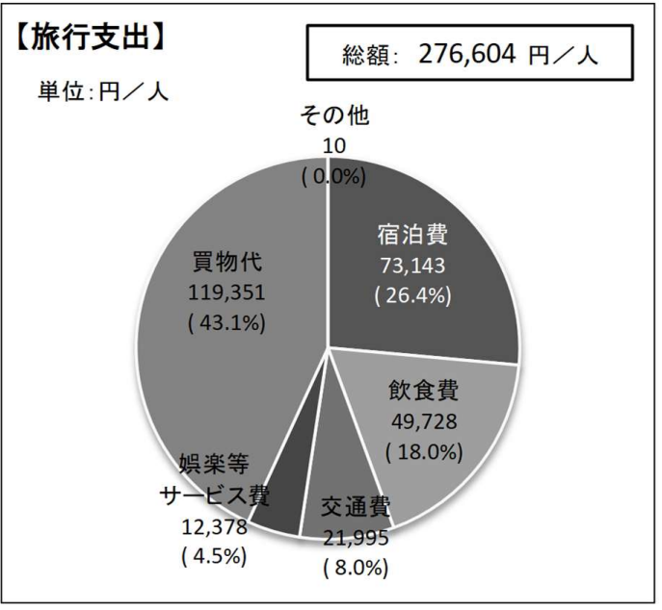
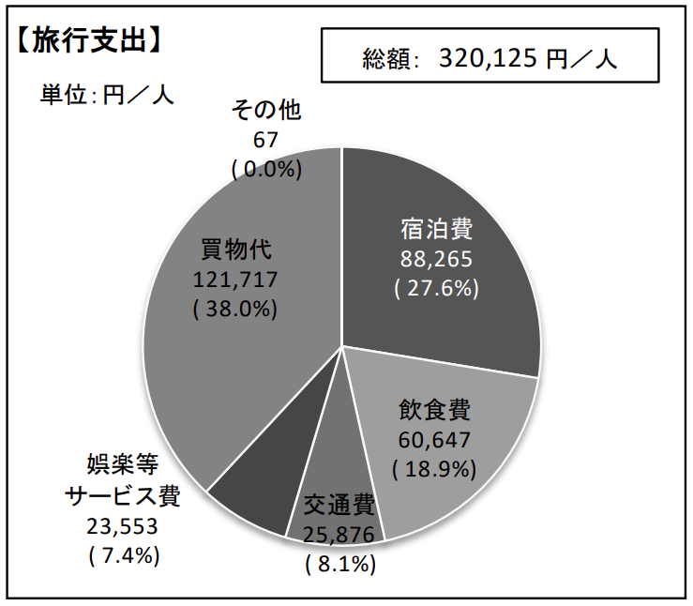
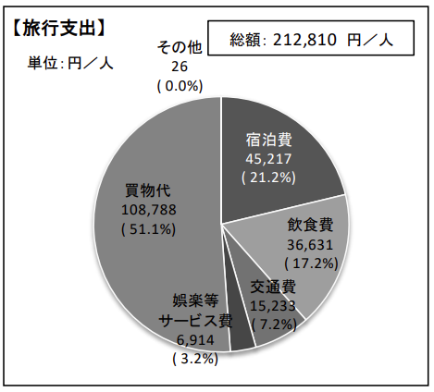
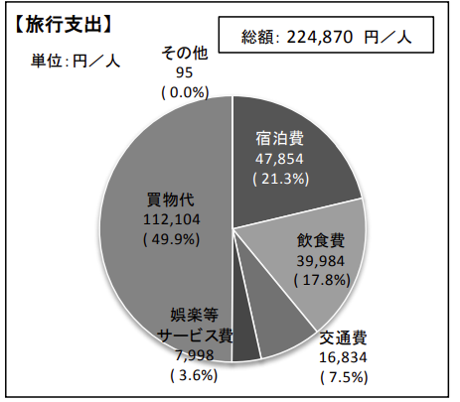
 |  |  |  |  | 観光・レジャー
 |  |  |  |  | 宿泊費 | 比率 | 飲食費 | 比率 | 交通費 | 比率 | 娯楽サービス費 | 比率 | 買物代 | 比率 | その他 | 比率 | 総額
 |  |  |  | 2011 | 48355 | 25.68% | 32927 | 17.49% | 12724 | 6.76% | 4679 | 2.48% | 87920 | 46.69% | 1690 | 0.90% | 188295.99102 | 25.68% | 17.49% | 6.76% | 2.48% | 46.69% | 0.90%
 |  |  |  | 2012 | 42221 | 22.46% | 31136 | 16.56% | 13167 | 7.00% | 4545 | 2.42% | 96199 | 51.18% | 701 | 0.37% | 187969.99627 | 22.46% | 16.56% | 7.00% | 2.42% | 51.18% | 0.37%
 |  |  |  | 2013 | 49982 | 23.81% | 32517 | 15.49% | 13212 | 6.29% | 3068 | 1.46% | 110057 | 52.43% | 1063 | 0.51% | 209899.99493 | 23.81% | 15.49% | 6.29% | 1.46% | 52.43% | 0.51%
 |  |  |  | 2014 | 44661 | 19.27% | 39483 | 17.04% | 15668 | 6.76% | 2812 | 1.21% | 127443 | 54.99% | 1687 | 0.73% | 231754.99272 | 19.27% | 17.04% | 6.76% | 1.21% | 54.99% | 0.73%
 |  |  |  | 2015 | 50116 | 17.66% | 42307 | 14.91% | 21908 | 7.72% | 6308 | 2.22% | 161973 | 57.06% | 1230 | 0.43% | 283842.99567 | 17.66% | 14.91% | 7.72% | 2.22% | 57.06% | 0.43%
 |  |  |  | 2016 | 44126 | 19.06% | 38943 | 16.82% | 19917 | 8.60% | 5014 | 2.17% | 122895 | 53.09% | 609 | 0.26% | 231504.99737 | 19.06% | 16.82% | 8.60% | 2.17% | 53.09% | 0.26%
 |  |  |  | 2017 | 47690 | 20.70% | 38285 | 16.62% | 18295 | 7.94% | 5550 | 2.41% | 119319 | 51.79% | 1243 | 0.54% | 230382.9946 | 20.70% | 16.62% | 7.94% | 2.41% | 51.79% | 0.54%
 |  |  |  | 2018 | 47854 | 21.28% | 39984 | 17.78% | 16834 | 7.49% | 7998 | 3.56% | 112104 | 49.85% | 95 | 0.04% | 224869.99958 | 21.28% | 17.78% | 7.49% | 3.56% | 49.85% | 0.04%
 |  |  |  | 2019 | 45217 | 21.25% | 36631 | 17.21% | 15233 | 7.16% | 6914 | 3.25% | 108788 | 51.12% | 26 | 0.01% | 212809.99988 | 21.25% | 17.21% | 7.16% | 3.25% | 51.12% | 0.01%
 |  |  |  | 2023 | 88265 | 27.57% | 60647 | 18.94% | 25876 | 8.08% | 23553 | 7.36% | 121717 | 38.02% | 67 | 0.02% | 320125.99979 | 27.57% | 18.94% | 8.08% | 7.36% | 38.02% | 0.02%
 |  |  |  | 2024 | 73143 | 26.44% | 49728 | 17.98% | 21995 | 7.95% | 12378 | 4.47% | 119351 | 43.15% | 10 | 0.00% | 276605.99996 | 26.44% | 17.98% | 7.95% | 4.47% | 43.15% | 0.00%
 |  |  |  |  |  |  |  |  |  |  |  |  |  |  |  | 79.81 | 2359.30
 |  |  |  |  |  |  |  |  |  |  |  |  |  |  |  | 79.82 | 2354.92
 |  |  |  |  |  |  |  |  |  |  |  |  |  |  |  | 97.6 | 2150.61
 |  |  |  |  |  |  |  |  |  |  |  |  |  |  |  | 105.94 | 2187.61
 |  |  |  |  |  |  |  |  |  |  |  |  |  |  |  | 121.04 | 2345.03
 |  |  |  |  |  |  |  |  |  |  |  |  |  |  |  | 108.84 | 2127.02
 |  |  |  |  |  |  |  |  |  |  |  |  |  |  |  | 112.16 | 2054.06
 |  |  |  |  |  |  |  |  |  |  |  |  |  |  |  | 110.39 | 2037.05
 |  |  |  |  |  |  |  |  |  |  |  |  |  |  |  | 109.03 | 1951.85
2024 | 2023 | 2019 | 2018 |  |  |  |  |  |  |  |  |  |  |  |  | 140.58 | 2277.18
 |  |  |  |  |  |  |  |  |  |  |  |  |  |  |  | 152.8 | 1810.25
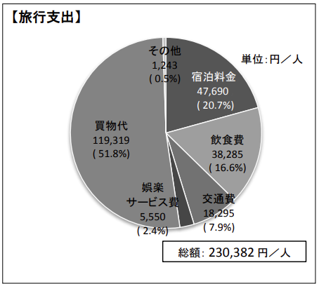
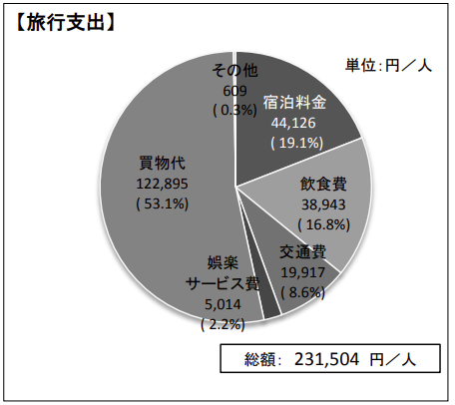
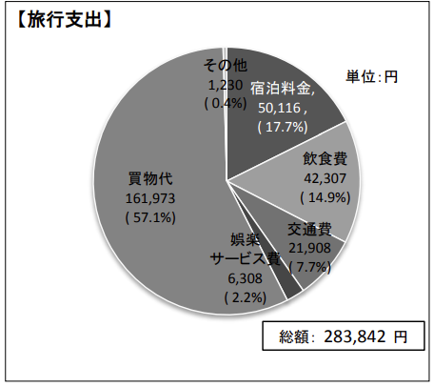
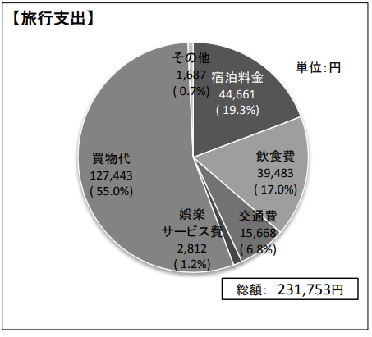

 |  |  |  |  |  | 観光・レジャー
 |  |  |  |  |  | 宿泊費 | 宿泊費比率 | 飲食費 | 飲食費比率 | 交通費 | 比率 | 娯楽サービス費 | 娯楽サービス費比率 | 買物代 | 比率 | その他 | 比率 | 総額
 |  |  |  |  | 2011 | 31007 | 19.65% | 23640 | 14.99% | 9256 | 5.87% | 4983 | 3.16% | 87959 | 55.76% | 912 | 0.58% | 157757 | 19.65% | 14.99% | 5.87% | 3.16% | 55.76% | 0.58%
 |  |  |  |  | 2012 | 32849 | 17.05% | 28970 | 15.03% | 13121 | 6.81% | 5454 | 2.83% | 111865 | 58.05% | 452 | 0.23% | 192711 | 17.05% | 15.03% | 6.81% | 2.83% | 58.05% | 0.23%
 |  |  |  |  | 2013 | 38383 | 18.21% | 29786 | 14.13% | 13349 | 6.33% | 3984 | 1.89% | 124990 | 59.29% | 330 | 0.16% | 210822 | 18.21% | 14.13% | 6.33% | 1.89% | 59.29% | 0.16%
 |  |  |  |  | 2014 | 42781 | 18.66% | 33846 | 14.77% | 16055 | 7.00% | 3007 | 1.31% | 132949 | 58.00% | 568 | 0.25% | 229206 | 18.66% | 14.77% | 7.00% | 1.31% | 58.00% | 0.25%
 |  |  |  |  | 2015 | 49364 | 17.76% | 37985 | 13.67% | 23285 | 8.38% | 6680 | 2.40% | 160405 | 57.71% | 253 | 0.09% | 277972 | 17.76% | 13.67% | 8.38% | 2.40% | 57.71% | 0.09%
 |  |  |  |  | 2016 | 43548 | 19.07% | 35524 | 15.56% | 20747 | 9.08% | 5611 | 2.46% | 122845 | 53.79% | 98 | 0.04% | 228373 | 19.07% | 15.56% | 9.08% | 2.46% | 53.79% | 0.04%
 |  |  |  |  | 2017 | 45043 | 19.82% | 35704 | 15.71% | 18887 | 8.31% | 6159 | 2.71% | 121453 | 53.44% | 12 | 0.01% | 227258 | 19.82% | 15.71% | 8.31% | 2.71% | 53.44% | 0.01%
2017 | 2016 | 2015 | 2014 |  | 2018 | 44242 | 20.00% | 37591 | 16.99% | 16533 | 7.47% | 7073 | 3.20% | 115699 | 52.29% | 118 | 0.05% | 221256 | 20.00% | 16.99% | 7.47% | 3.20% | 52.29% | 0.05%
 |  |  |  |  | 2019 | 43817 | 20.71% | 35539 | 16.80% | 14852 | 7.02% | 6464 | 3.05% | 110902 | 52.41% | 15 | 0.01% | 211589 | 20.71% | 16.80% | 7.02% | 3.05% | 52.41% | 0.01%
 |  |  |  |  | 2020
 |  |  |  |  | 2021
 |  |  |  |  | 2022
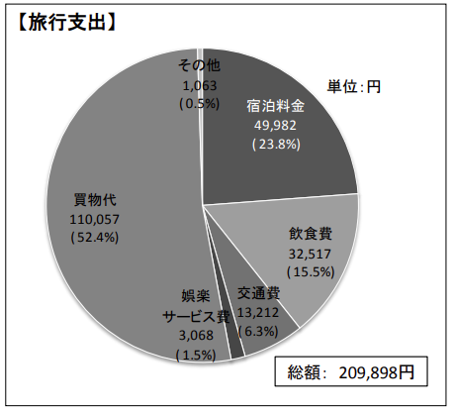
 |  |  |  |  | 2023 | 78000 | 27.36% | 52273 | 18.33% | 24661 | 8.65% | 9830 | 3.45% | 120246 | 42.17% | 105 | 0.04% | 285115 | 27.36% | 18.33% | 8.65% | 3.45% | 42.17% | 0.04%
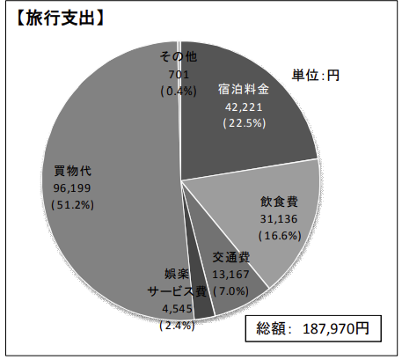
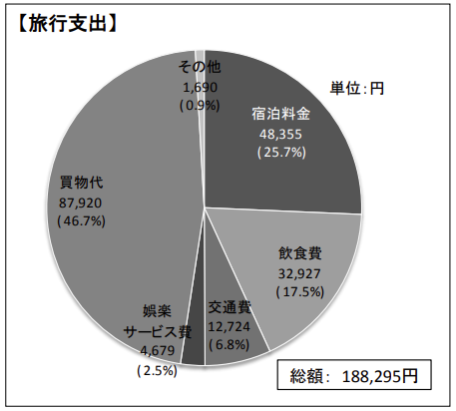
 |  |  |  |  | 2024 | 71504 | 26.61% | 46971 | 17.48% | 22065 | 8.21% | 9789 | 3.64% | 118351 | 44.05% | 12 | 0.00% | 268692 | 26.61% | 17.48% | 8.21% | 3.64% | 44.05% | 0.00%

「宿泊費」・「飲食費」・「娯楽等サービス費」の比率
 | 宿泊費比率 | 飲食費比率 | 娯楽サービス費比率
2011 | 19.65% | 14.99% | 3.16%
2012 | 17.05% | 15.03% | 2.83%
2013 | 18.21% | 14.13% | 1.89%
2014 | 18.66% | 14.77% | 1.31%
2015 | 17.76% | 13.67% | 2.40%
2016 | 19.07% | 15.56% | 2.46%
2017 | 19.82% | 15.71% | 2.71%
2018 | 20.00% | 16.99% | 3.20%
2019 | 20.71% | 16.80% | 3.05%
2020
2021
2022
2023 | 27.36% | 18.33% | 3.45%
2024 | 26.61% | 17.48% | 3.64%

2013 | 2012 | 2011

中国人旅行支出

各年度の消費総額（億円）
年份 | 消費総額（億円） | 年份 | 2011 | 2012 | 2013 | 2014 | 2015 | 2016 | 2017 | 2018 | 2019 | 2020 | 2021 | 2022 | 2023 | 2024
2011 | 1,964 | 消費総額（億円） | 1,964 | 2,688 | 2,759 | 5,583 | 14,174 | 14,754 | 16,946 | 15,450 | 17,704 |  |  |  | 7,599 | 17,335
2012 | 2,688
2013 | 2,759
2014 | 5,583
2015 | 14,174
 | 消費総額（億円）
2011 | 1,964
2012 | 2,688
2013 | 2,759
2014 | 5,583
2015 | 14,174
2016 | 14,754
2017 | 16,946
2018 | 15,450
2019 | 17,704
2020
2021
2022
2023 | 7,599
2024 | 17,335
2016 | 14,754
2017 | 16,946
2018 | 15,450
2019 | 17,704
2020
2021
2022
2023 | 7,599
2024 | 17,335

旅行形態
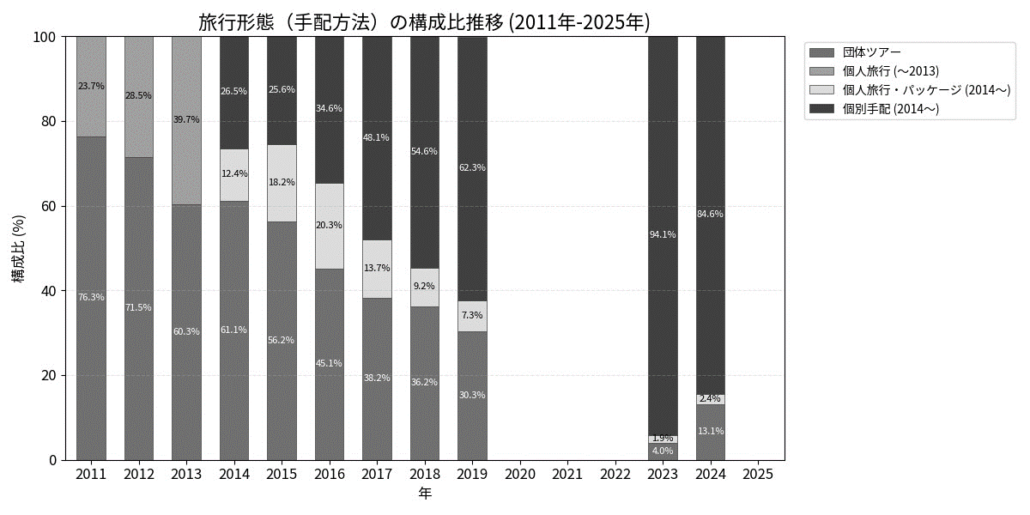
 | 2011 | 2012 | 2013 |  | 2014 | 2015 | 2016 | 2017 | 2018 | 2019 | 2020 | 2021 | 2022 | 2023 | 2024 | 2025
団体ツアーでの来訪 | 76.3 | 71.5 | 60.3 | 団体ツアーに参加 | 61.1 | 56.2 | 45.1 | 38.2 | 36.2 | 30.3 |  |  |  | 4.0 | 13.1
団体ツアーでない（個人旅行） | 23.7 | 28.5 | 39.7 | 個人旅行向けパッケージ商品を利用 | 12.4 | 18.2 | 20.3 | 13.7 | 9.2 | 7.3 |  |  |  | 1.9 | 2.4
 |  |  |  | 個別手配 | 26.5 | 25.6 | 34.6 | 48.1 | 54.6 | 62.3 |  |  |  | 94.1 | 84.6

 | 団体ツアーに参加 | 個人旅行向けパッケージ商品を利用 | 個別手配
2014 | 61.1 | 12.4 | 26.5
2015 | 56.2 | 18.2 | 25.6
2016 | 45.1 | 20.3 | 34.6
2017 | 38.2 | 13.7 | 48.1
2018 | 36.2 | 9.2 | 54.6
2019 | 30.3 | 7.3 | 62.3
2020
2021
2022
2023 | 4.0 | 1.9 | 94.1
2024 | 13.1 | 2.4 | 84.6
2025

旅行回数
 | 2011 | 2012 | 2013 | 2014 | 2015 | 2016 | 2017 | 2018 | 2019 | 2020 | 2021 | 2022 | 2023 | 2024 | 2025
１回目 | 74.8 | 70.6 | 68.0 | 72.1 | 72.5 | 66.7 | 60.2 | 59.1 | 53.6 |  |  |  | 38.1 | 44.9
２回目 | 11.3 | 13.8 | 13.1 | 13.1 | 13.0 | 16.4 | 18.0 | 16.2 | 15.9 |  |  |  | 17.7 | 16.0
３回目 | 4.4 | 5.5 | 5.8 | 4.7 | 5.2 | 6.2 | 7.7 | 9.2 | 9.4 |  |  |  | 11.7 | 10.7
４回目 | 1.4 | 1.5 | 2.9 | 1.9 | 2.3 | 3.2 | 4.1 | 4.5 | 5.5 |  |  |  | 6.7 | 6.7
５回目 | 1.9 | 1.9 | 2.6 | 1.7 | 1.5 | 1.9 | 2.9 | 3.1 | 4.0 |  |  |  | 6.1 | 5.5
６～９回目 | 2.1 | 2.5 | 2.9 | 2.4 | 2.0 | 2.6 | 3.2 | 3.7 | 5.3 |  |  |  | 9.0 | 7.3
１０～１９回 | 2.2 | 2.2 | 2.7 | 2.1 | 1.8 | 1.8 | 2.0 | 2.6 | 3.8 |  |  |  | 6.4 | 6.0
２０回以上 | 1.9 | 1.9 | 2.0 | 1.9 | 1.6 | 1.2 | 1.9 | 1.5 | 2.5 |  |  |  | 4.3 | 2.9

 | １回目 | ２回目 | ３回目 | ４回目 | ５回目 | ６～９回目 | １０～１９回 | ２０回以上
2011 | 149,147 | 196,660 | 178,967 | 195,582 | 204,164 | 183,820 | 135,729 | 136,432
2012 | 189,842 | 196,349 | 186,327 | 162,013 | 166,025 | 215,092 | 223,905 | 288,544
2013 | 214,389 | 195,385 | 206,615 | 170,586 | 164,913 | 221,474 | 191,236 | 323,227
2014 | 225,004 | 236,129 | 234,749 | 256,647 | 210,479 | 219,701 | 250,073 | 311,859
2015 | 268,265 | 313,489 | 280,137 | 307,723 | 247,152 | 304,165 | 312,206 | 328,770
2016 | 221,944 | 232,183 | 250,074 | 222,238 | 220,007 | 214,852 | 315,685 | 365,176
2017 | 218,630 | 228,122 | 228,958 | 242,314 | 218,149 | 280,813 | 328,276 | 265,164
2018 | 216,449 | 226,570 | 227,002 | 195,117 | 259,763 | 220,482 | 244,940 | 276,800
2019 | 196,025 | 217,409 | 224,703 | 215,311 | 254,180 | 241,487 | 246,142 | 266,978
2020
2021
2022
2023 | 252,465 | 257,040 | 309,608 | 250,912 | 305,278 | 348,970 | 354,250 | 410,353
2024 | 252,296 | 270,029 | 267,215 | 268,918 | 272,917 | 283,261 | 308,372 | 392,894

 | 2011 | 2012 | 2013 | 2014 | 2015 | 2016 | 2017 | 2018 | 2019 | 2020 | 2021 | 2022 | 2023 | 2024 | 2025
１回目 | 149,147 | 189,842 | 214,389 | 225,004 | 268,265 | 221,944 | 218,630 | 216,449 | 196,025 |  |  |  | 252,465 | 252,296
２回目 | 196,660 | 196,349 | 195,385 | 236,129 | 313,489 | 232,183 | 228,122 | 226,570 | 217,409 |  |  |  | 257,040 | 270,029
３回目 | 178,967 | 186,327 | 206,615 | 234,749 | 280,137 | 250,074 | 228,958 | 227,002 | 224,703 |  |  |  | 309,608 | 267,215
４回目 | 195,582 | 162,013 | 170,586 | 256,647 | 307,723 | 222,238 | 242,314 | 195,117 | 215,311 |  |  |  | 250,912 | 268,918
５回目 | 204,164 | 166,025 | 164,913 | 210,479 | 247,152 | 220,007 | 218,149 | 259,763 | 254,180 |  |  |  | 305,278 | 272,917
６～９回目 | 183,820 | 215,092 | 221,474 | 219,701 | 304,165 | 214,852 | 280,813 | 220,482 | 241,487 |  |  |  | 348,970 | 283,261
１０～１９回 | 135,729 | 223,905 | 191,236 | 250,073 | 312,206 | 315,685 | 328,276 | 244,940 | 246,142 |  |  |  | 354,250 | 308,372
２０回以上 | 136,432 | 288,544 | 323,227 | 311,859 | 328,770 | 365,176 | 265,164 | 276,800 | 266,978 |  |  |  | 410,353 | 392,894

 | １回目 | ２回目 | ３回目 | ４回目 | ５回目 | ６～９回目 | １０～１９回 | ２０回以上
2011 | 74.8 | 11.3 | 4.4 | 1.4 | 1.9 | 2.1 | 2.2 | 1.9
2012 | 70.6 | 13.8 | 5.5 | 1.5 | 1.9 | 2.5 | 2.2 | 1.9
2013 | 68.0 | 13.1 | 5.8 | 2.9 | 2.6 | 2.9 | 2.7 | 2.0
2014 | 72.1 | 13.1 | 4.7 | 1.9 | 1.7 | 2.4 | 2.1 | 1.9
2015 | 72.5 | 13.0 | 5.2 | 2.3 | 1.5 | 2.0 | 1.8 | 1.6
2016 | 66.7 | 16.4 | 6.2 | 3.2 | 1.9 | 2.6 | 1.8 | 1.2
2017 | 60.2 | 18.0 | 7.7 | 4.1 | 2.9 | 3.2 | 2.0 | 1.9
2018 | 59.1 | 16.2 | 9.2 | 4.5 | 3.1 | 3.7 | 2.6 | 1.5
2019 | 53.6 | 15.9 | 9.4 | 5.5 | 4.0 | 5.3 | 3.8 | 2.5
2020
2021
2022
2023 | 38.1 | 17.7 | 11.7 | 6.7 | 6.1 | 9.0 | 6.4 | 4.3
2024 | 44.9 | 16.0 | 10.7 | 6.7 | 5.5 | 7.3 | 6.0 | 2.9

中国人観光客訪日回数（リピーター率）
 | １回目 | ２回目 | ３回目 | ４回目 | ５回目 | ６～９回目 | １０～１９回 | ２０回以上
2011 | 74.8 | 11.3 | 4.4 | 1.4 | 1.9 | 2.1 | 2.2 | 1.9
2012 | 70.6 | 13.8 | 5.5 | 1.5 | 1.9 | 2.5 | 2.2 | 1.9
2013 | 68.0 | 13.1 | 5.8 | 2.9 | 2.6 | 2.9 | 2.7 | 2.0
2014 | 72.1 | 13.1 | 4.7 | 1.9 | 1.7 | 2.4 | 2.1 | 1.9
2015 | 72.5 | 13.0 | 5.2 | 2.3 | 1.5 | 2.0 | 1.8 | 1.6
2016 | 66.7 | 16.4 | 6.2 | 3.2 | 1.9 | 2.6 | 1.8 | 1.2
2017 | 60.2 | 18.0 | 7.7 | 4.1 | 2.9 | 3.2 | 2.0 | 1.9
2018 | 59.1 | 16.2 | 9.2 | 4.5 | 3.1 | 3.7 | 2.6 | 1.5
2019 | 53.6 | 15.9 | 9.4 | 5.5 | 4.0 | 5.3 | 3.8 | 2.5
2020
2021
2022
2023 | 38.1 | 17.7 | 11.7 | 6.7 | 6.1 | 9.0 | 6.4 | 4.3
2024 | 44.9 | 16.0 | 10.7 | 6.7 | 5.5 | 7.3 | 6.0 | 2.9

滞在日数
 | 2011 | 2012 | 2013 | 2014 | 2015 | 2016 | 2017 | 2018 | 2019 | 2020 | 2021 | 2022 | 2023 | 2024 | 2025
３日間以内 | 1.1 | 1.2 | 3.7 | 1.2 | 0.6 | 0.6 | 1.0 | 1.6 | 1.8 |  |  |  | 2.2 | 2.7
４～６日間 | 79.4 | 72.5 | 48.5 | 66.2 | 61.5 | 54.4 | 53.0 | 55.2 | 56.6 |  |  |  | 35.2 | 44.2
７～１３日間 | 16.6 | 23.6 | 28.6 | 29.4 | 35.7 | 42.4 | 43.2 | 41.0 | 39.2 |  |  |  | 53.4 | 47.6
１４～２０日間 | 1.6 | 1.6 | 5.6 | 2.4 | 1.8 | 2.1 | 2.1 | 1.5 | 1.6 |  |  |  | 7.6 | 4.3
２１～２７日間 | 0.5 | 0.3 | 2.5 | 0.3 | 0.2 | 0.0 | 0.3 | 0.3 | 0.4 |  |  |  | 0.8 | 0.5
２８～９０日間 | 0.6 | 0.8 | 11.2 | 0.4 | 0.2 | 0.4 | 0.4 | 0.4 | 0.3 |  |  |  | 0.7 | 0.6
９１日以上１年未満 | 0.2 | 0.0 | 0.0 | 0.1 | 0.0 | 0.0 | 0.0 | 0.1 | 0.0 |  |  |  | 0.2 | 0.1

 | ３日間以内 | ４～６日間 | ７～１３日間 | １４～２０日間 | ２１～２７日間 | ２８～９０日間 | ９１日以上１年未満
2011 | 1.1 | 79.4 | 16.6 | 1.6 | 0.5 | 0.6 | 0.2
2012 | 1.2 | 72.5 | 23.6 | 1.6 | 0.3 | 0.8 | 0.0
2013 | 3.7 | 48.5 | 28.6 | 5.6 | 2.5 | 11.2 | 0.0
2014 | 1.2 | 66.2 | 29.4 | 2.4 | 0.3 | 0.4 | 0.1
2015 | 0.6 | 61.5 | 35.7 | 1.8 | 0.2 | 0.2 | 0.0
2016 | 0.6 | 54.4 | 42.4 | 2.1 | 0.0 | 0.4 | 0.0
2017 | 1.0 | 53.0 | 43.2 | 2.1 | 0.3 | 0.4 | 0.0
2018 | 1.6 | 55.2 | 41.0 | 1.5 | 0.3 | 0.4 | 0.1
2019 | 1.8 | 56.6 | 39.2 | 1.6 | 0.4 | 0.3 | 0.0
2020
2021
2022
2023 | 2.2 | 35.2 | 53.4 | 7.6 | 0.8 | 0.7 | 0.2
2024 | 2.7 | 44.2 | 47.6 | 4.3 | 0.5 | 0.6 | 0.1
2025

購入率
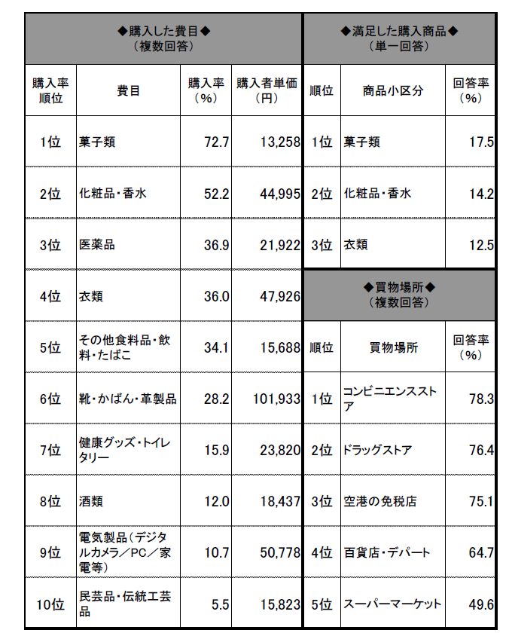
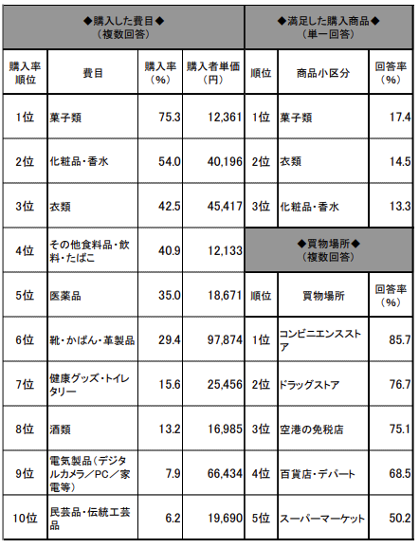
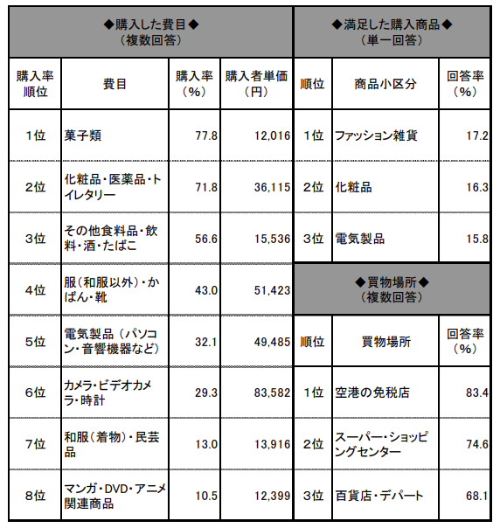
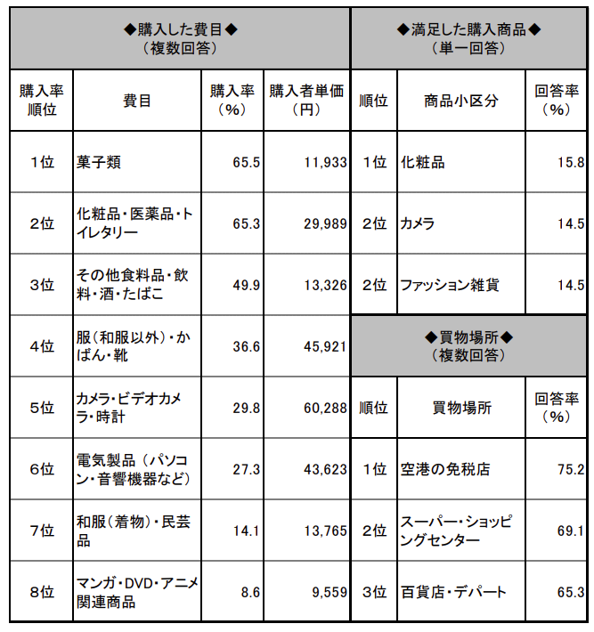
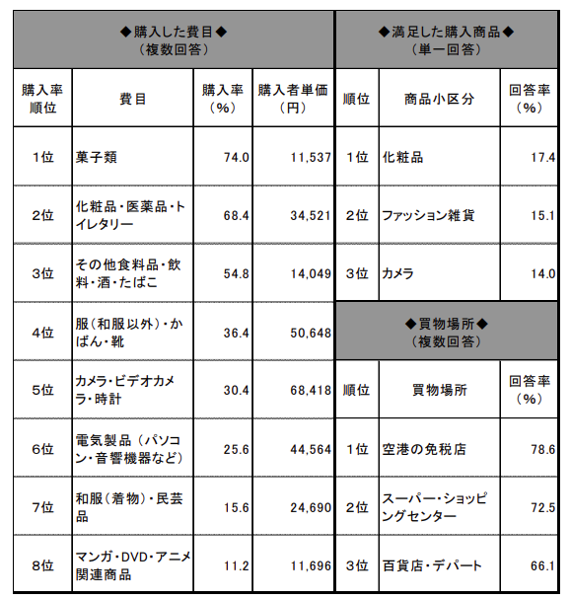
2011 |  | 2012 |  |  |  |  |  |  | 2011 |  | 2012 |  | 2013 |  | 2011 |  | 2011 |  | 2011 |  | 2011 |  | 2011
 |  |  |  |  |  | 2013 |  |  | 費目 | 購入率（%） | 費目 | 購入率（%） | 費目 | 購入率（%） | 費目 | 購入率（%） | 費目 | 購入率（%） | 費目 | 購入率（%） | 費目 | 購入率（%） | 費目 | 購入率（%）
 |  |  |  |  |  |  |  |  | 菓子類 | 65.5 | 菓子類 | 74 | 菓子類 | 77.8
 |  |  |  |  |  |  |  |  | 化粧品・医薬品・トイレタリー | 65.3 | 化粧品・医薬品・トイレタリー | 68.4 | 化粧品・医薬品・トイレタリー | 71.8
 |  |  |  |  |  |  |  |  | そのほかの食料品・飲料・お酒・たばこ | 49.9 | そのほかの食料品・飲料・お酒・たばこ | 54.8 | そのほかの食料品・飲料・お酒・たばこ | 56.6
 |  |  |  |  |  |  |  |  | 服（和服以外）・かばん・靴 | 36.6 | 服（和服以外）・かばん・靴 | 36.4 | 服（和服以外）・かばん・靴 | 43 |  | 2011 | 2012 | 2013 | 2014 | 2015 | 2016 | 2017 | 2018 | 2019 | 2020 | 2021 | 2022 | 2023 | 2024
 |  |  |  |  |  |  |  |  | カメラ・ビデオカメラ・時計 | 29.8 | カメラ・ビデオカメラ・時計 | 30.4 | 電気製品（パソコン・音楽機器など） | 32.1 | 菓子の購入率 | 65.5 | 74 | 77.8 | 76.5 | 69.9 | 67.5 | 70.5 | 70.1 | 76.6 |  |  |  | 72.7 | 75.3
 |  |  |  |  |  |  |  |  | 電気製品（パソコン・音楽機器など） | 27.3 | 電気製品（パソコン・音楽機器など） | 25.6 | カメラ・ビデオカメラ・時計 | 29.3 |  | 2011 | 2012 | 2013 | 2014 | 2015 | 2016 | 2017 | 2018 | 2019 | 2020 | 2021 | 2022 | 2023 | 2024
 |  |  |  |  |  |  |  |  | 和服・民芸品 | 14.1 | 和服・民芸品 | 15.6 | 和服・民芸品 | 13 | 衣類
 |  |  |  |  |  |  |  |  | 漫画・DVD/アニメ関連商品 | 8.6 | 漫画・DVD/アニメ関連商品 | 11.2 | 漫画・DVD/アニメ関連商品 | 10.5
 |  |  |  |  |  |  |  |  | 2014 |  | 2015 |  | 2016
 |  |  |  |  |  |  |  |  | 費目 | 購入率（%） | 費目 | 購入率（%） | 費目 | 購入率（%） |  |  | 2011 | 2012 | 2013 | 2014 | 2015 | 2016 | 2017 | 2018 | 2019 | 2020 | 2021 | 2022 | 2023 | 2024
 |  |  |  |  |  |  |  |  | 菓子類 | 76.5 | 化粧品・香水 | 73.8 | 化粧品・香水 | 75.9 |  | 電気製品の購入率 | 27.3 | 25.6 | 32.1 | 36.7 | 40.7 | 30.5 | 27.7 | 18 | 14.7 |  |  |  | 10.7 | 7.9
 |  |  |  |  |  |  |  |  | 化粧品・香水 | 62.8 | 菓子類 | 69.9 | 医薬品・健康グッズ・トイレタリー | 72.5
 |  |  |  |  |  |  |  |  | そのほかの食料品・飲料。お酒・たばこ | 54.9 | 医薬品・健康グッズ・トイレタリー | 69.6 | 菓子類 | 67.5 |  | 電気製品の購入率
 |  |  |  |  |  |  |  |  | 医薬品・健康グッズ・トイレタリー | 50.2 | そのほかの食料品・飲料・お酒・たばこ | 58.8 | そのほかの食料品・飲料・お酒・たばこ | 56.9
 |  |  |  |  |  |  |  |  | 服（和服以外）・かばん・靴 | 44.5 | 服（和服以外）・かばん・靴 | 49.1 | 服（和服以外）・かばん・靴 | 45.3 |  | 電気製品の購入率
 |  |  |  |  |  |  |  |  | 電気製品 | 36.7 | 電気製品 | 40.7 | 電気製品 | 30.5
 |  |  |  |  |  |  |  |  | カメラ・ビデオカメラ・時計 | 26.1 | カメラ・ビデオカメラ・時計 | 24.8 | カメラ・ビデオカメラ・時計 | 16 |  |  | 2011 | 2012 | 2013 | 2014 | 2015 | 2016 | 2017 | 2018 | 2019 | 2020 | 2021 | 2022 | 2023 | 2024
 |  |  |  |  |  |  |  |  | 漫画・DVD/キャラクター関連商品 | 13.7 | 漫画・DVD/キャラクター関連商品 | 14.3 | 漫画・DVD/キャラクター関連商品 | 13.9 |  | 化粧品・医薬品 | 65.3 | 68.4 | 71.8
 |  |  |  |  |  |  |  |  | 2017 |  | 2018 |  | 2019 |  |  | 化粧品・香水 |  |  |  | 62.8 | 73.8 | 75.9 | 79.7 | 79.5 | 81.9 |  |  |  | 52.2 | 54
 |  |  |  |  |  |  |  |  | 費目 | 購入率（%） | 費目 | 購入率（%） | 費目 | 購入率（%） |  | 医薬品 |  |  |  | 50.2 | 69.6 | 72.5 | 73.1 | 49 | 50.8 |  |  |  | 36.9 | 35
 |  |  |  |  |  |  |  |  | 化粧品・香水 | 79.7 | 化粧品・香水 | 79.5 | 化粧品・香水 | 81.9
 |  |  |  |  |  |  |  |  | 医薬品・健康グッズ・トイレタリー | 73.1 | 菓子類 | 70.1 | 菓子類 | 76.6
 |  |  |  |  |  |  |  |  | 菓子類 | 70.5 | 医薬品 | 49 | 医薬品 | 50.8
電気製品の購入率（%）
 | 電気製品の購入率
2011 | 27.3
2012 | 25.6
2013 | 32.1
2014 | 36.7
2015 | 40.7
2016 | 30.5
2017 | 27.7
2018 | 18
2019 | 14.7
2020
2021
2022
2023 | 10.7
2024 | 7.9
 |  |  |  |  |  |  |  |  | そのほかの食料品・飲料・お酒・たばこ | 60.5 | 衣類 | 35.8 | 衣類 | 38.5
化粧品・医薬品・香水の購入率
 | 化粧品・医薬品 | 化粧品・香水 | 医薬品
2011 | 65.3
2012 | 68.4
2013 | 71.8
2014 |  | 62.8 | 50.2
2015 |  | 73.8 | 69.6
2016 |  | 75.9 | 72.5
2017 |  | 79.7 | 73.1
2018 |  | 79.5 | 49
2019 |  | 81.9 | 50.8
2020
2021
2022
2023 |  | 52.2 | 36.9
2024 |  | 54 | 35
 |  |  |  |  |  |  |  |  | 服（和服以外）・かばん・靴 | 44.4 | そのほかの食料品・飲料・お酒・たばこ | 32.2 | そのほかの食料品・飲料・お酒・たばこ | 37.1
 |  |  |  |  |  |  |  |  | 電気製品 | 27.7 | かばん・靴・革製品 | 25.2 | かばん・靴・革製品 | 25
 |  |  |  |  |  |  |  |  | 漫画・DVD/キャラクター関連商品 | 14.3 | 健康グッズ・トイレタリー | 22.5 | 健康グッズ・トイレタリー | 22.2
 |  |  |  |  |  |  |  |  | カメラ・ビデオカメラ・時計 | 13.7 | 電気製品（デジタルカメラ・PC・家電など） | 18 | 電気製品（デジタルカメラ・PC・家電など） | 14.7
 | 2014 |  | 2015 |  |  |  |  |  |  |  | 酒類 | 13.1 | 酒類 | 12.8
 |  |  |  |  |  |  | 2016 |  |  |  | フィルムカメラ・時計 | 6.5 | 民芸品・伝統工芸品 | 8.4
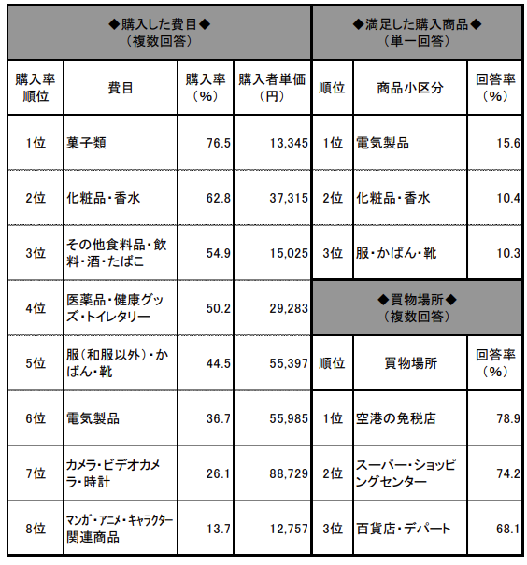
 |  |  |  |  |  |  |  |  | 2023 |  | 2024 |  | 2025
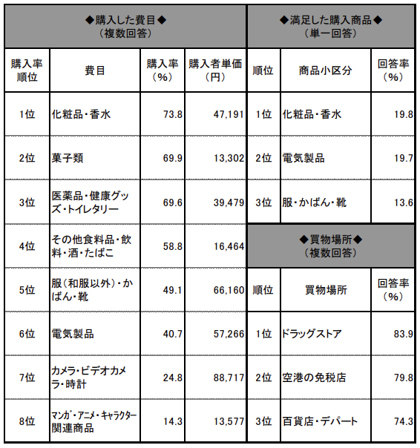
 |  |  |  |  |  |  |  |  | 費目 | 購入率（%） | 費目 | 購入率（%） | 費目 | 購入率（%）
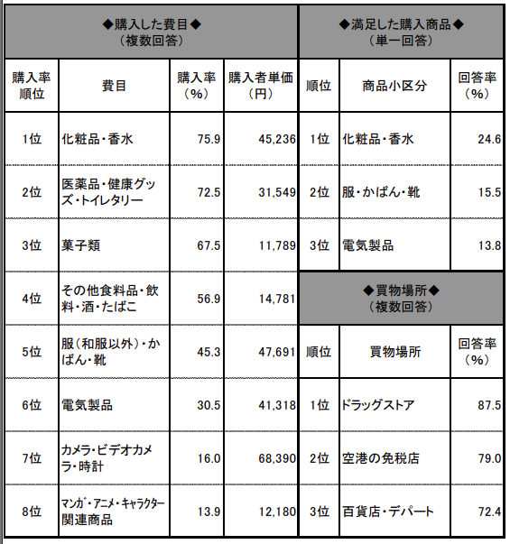
 | 菓子の購入率
2011 | 65.5
2012 | 74
2013 | 77.8
2014 | 76.5
2015 | 69.9
2016 | 67.5
2017 | 70.5
2018 | 70.1
2019 | 76.6
2020
2021
2022
2023 | 72.7
2024 | 75.3
 |  |  |  |  |  |  |  |  | 菓子類 | 72.7 | 菓子類 | 75.3
 |  |  |  |  |  |  |  |  | 化粧品・香水 | 52.2 | 化粧品・香水 | 54
 |  |  |  |  |  |  |  |  | 医薬品 | 36.9 | 衣類 | 42.5
 |  |  |  |  |  |  |  |  | 衣類 | 36 | そのほかの食料品・飲料・お酒・たばこ | 40.9
 |  |  |  |  |  |  |  |  | そのほかの食料品・飲料・お酒・たばこ | 34.1 | 医薬品 | 35
 |  |  |  |  |  |  |  |  | かばん・靴・革製品 | 28.2 | かばん・靴・革製品 | 29.4
 |  |  |  |  |  |  |  |  | 健康グッズ・トイレタリー | 15.9 | 健康グッズ・トイレタリー | 15.6
 |  |  |  |  |  |  |  |  | 酒類 | 120 | 酒類 | 13.2
 |  |  |  |  |  |  |  |  | 電気製品（デジタルカメラ・PC・家電など） | 10.7 | 電気製品（デジタルカメラ・PC・家電など） | 7.9
 |  |  |  |  |  |  |  |  | 民芸品・伝統工芸品 | 5.5 | 民芸品・伝統工芸品 | 6.2

 |  |  |  |  |  |  |  |  |  |  | 2011 |  | 2012 |  | 2013 |  | 2014 |  | 2015 |  | 2016 |  | 2017 |  | 2018 |  | 2019 |  | 2020 |  | 2021 | 2022 | 2023 |  | 2024
 |  |  |  |  |  |  |  |  |  |  | 費目 | 購入率（%） | 費目 | 購入率（%） | 費目 | 購入率（%） | 費目 | 購入率（%） | 費目 | 購入率（%） | 費目 | 購入率（%） | 費目 | 購入率（%） | 費目 | 購入率（%） | 費目 | 購入率（%） |  |  |  |  | 費目 | 購入率（%） | 費目 | 購入率（%）
 |  |  |  |  |  |  |  |  |  |  | 菓子類 | 65.5 | 菓子類 | 74 | 菓子類 | 77.8 | 菓子類 | 76.5 | 化粧品・香水 | 73.8 | 化粧品・香水 | 75.9 | 化粧品・香水 | 79.7 | 化粧品・香水 | 79.5 | 化粧品・香水 | 81.9 |  |  |  |  | 菓子類 | 72.7 | 菓子類 | 75.3
 |  |  |  |  |  |  |  |  |  |  | 化粧品・医薬品・トイレタリー | 65.3 | 化粧品・医薬品・トイレタリー | 68.4 | 化粧品・医薬品・トイレタリー | 71.8 | 化粧品・香水 | 62.8 | 菓子類 | 69.9 | 医薬品・健康グッズ・トイレタリー | 72.5 | 医薬品・健康グッズ・トイレタリー | 73.1 | 菓子類 | 70.1 | 菓子類 | 76.6 |  |  |  |  | 化粧品・香水 | 52.2 | 化粧品・香水 | 54
 |  |  |  |  |  |  |  |  |  |  | そのほかの食料品・飲料・お酒・たばこ | 49.9 | そのほかの食料品・飲料・お酒・たばこ | 54.8 | そのほかの食料品・飲料・お酒・たばこ | 56.6 | そのほかの食料品・飲料。お酒・たばこ | 54.9 | 医薬品・健康グッズ・トイレタリー | 69.6 | 菓子類 | 67.5 | 菓子類 | 70.5 | 医薬品 | 49 | 医薬品 | 50.8 |  |  |  |  | 医薬品 | 36.9 | 衣類 | 42.5
 |  |  |  |  |  |  |  |  |  |  | 服（和服以外）・かばん・靴 | 36.6 | 服（和服以外）・かばん・靴 | 36.4 | 服（和服以外）・かばん・靴 | 43 | 医薬品・健康グッズ・トイレタリー | 50.2 | そのほかの食料品・飲料・お酒・たばこ | 58.8 | そのほかの食料品・飲料・お酒・たばこ | 56.9 | そのほかの食料品・飲料・お酒・たばこ | 60.5 | 衣類 | 35.8 | 衣類 | 38.5 |  |  |  |  | 衣類 | 36 | そのほかの食料品・飲料・お酒・たばこ | 40.9
 |  |  |  |  |  |  |  |  |  |  | カメラ・ビデオカメラ・時計 | 29.8 | カメラ・ビデオカメラ・時計 | 30.4 | 電気製品（パソコン・音楽機器など） | 32.1 | 服（和服以外）・かばん・靴 | 44.5 | 服（和服以外）・かばん・靴 | 49.1 | 服（和服以外）・かばん・靴 | 45.3 | 服（和服以外）・かばん・靴 | 44.4 | そのほかの食料品・飲料・お酒・たばこ | 32.2 | そのほかの食料品・飲料・お酒・たばこ | 37.1 |  |  |  |  | そのほかの食料品・飲料・お酒・たばこ | 34.1 | 医薬品 | 35
 |  |  |  |  |  |  |  |  |  |  | 電気製品（パソコン・音楽機器など） | 27.3 | 電気製品（パソコン・音楽機器など） | 25.6 | カメラ・ビデオカメラ・時計 | 29.3 | 電気製品 | 36.7 | 電気製品 | 40.7 | 電気製品 | 30.5 | 電気製品 | 27.7 | かばん・靴・革製品 | 25.2 | かばん・靴・革製品 | 25 |  |  |  |  | かばん・靴・革製品 | 28.2 | かばん・靴・革製品 | 29.4
 |  |  |  |  |  |  |  |  |  |  | 和服・民芸品 | 14.1 | 和服・民芸品 | 15.6 | 和服・民芸品 | 13 | カメラ・ビデオカメラ・時計 | 26.1 | カメラ・ビデオカメラ・時計 | 24.8 | カメラ・ビデオカメラ・時計 | 16 | 漫画・DVD/キャラクター関連商品 | 14.3 | 健康グッズ・トイレタリー | 22.5 | 健康グッズ・トイレタリー | 22.2 |  |  |  |  | 健康グッズ・トイレタリー | 15.9 | 健康グッズ・トイレタリー | 15.6
 |  |  |  |  |  |  |  |  |  |  | 漫画・DVD/アニメ関連商品 | 8.6 | 漫画・DVD/アニメ関連商品 | 11.2 | 漫画・DVD/アニメ関連商品 | 10.5 | 漫画・DVD/キャラクター関連商品 | 13.7 | 漫画・DVD/キャラクター関連商品 | 14.3 | 漫画・DVD/キャラクター関連商品 | 13.9 | カメラ・ビデオカメラ・時計 | 13.7 | 電気製品（デジタルカメラ・PC・家電など） | 18 | 電気製品（デジタルカメラ・PC・家電など） | 14.7 |  |  |  |  | 酒類 | 120 | 酒類 | 13.2
 |  |  |  |  |  |  |  |  |  |  |  |  |  |  |  |  |  |  |  |  |  |  |  |  | 酒類 | 13.1 | 酒類 | 12.8 |  |  |  |  | 電気製品（デジタルカメラ・PC・家電など） | 10.7 | 電気製品（デジタルカメラ・PC・家電など） | 7.9
 |  |  |  |  |  |  |  |  |  |  |  |  |  |  |  |  |  |  |  |  |  |  |  |  | フィルムカメラ・時計 | 6.5 | 民芸品・伝統工芸品 | 8.4 |  |  |  |  | 民芸品・伝統工芸品 | 5.5 | 民芸品・伝統工芸品 | 6.2

2017 |  |  |  | 2018 |  |  |  | 2019
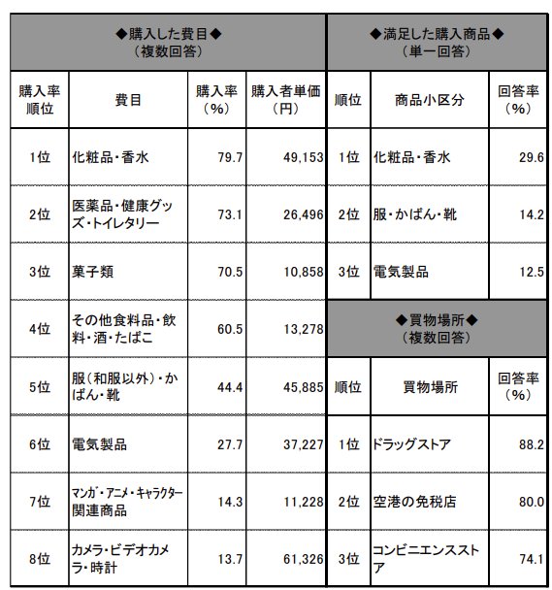


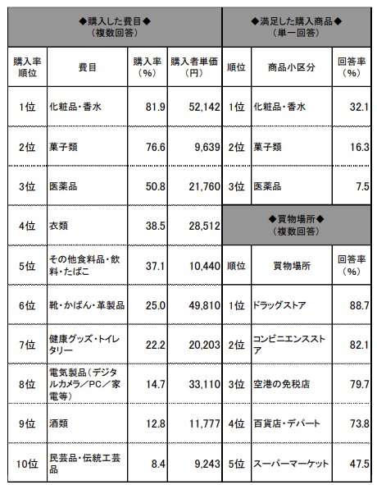

2023
 |  |  |  |  | 2024

満足度
（回答数200以上）
2011 |  |  |  | 2012 |  |  |  | 2013
満足度前三位 | 満足度 | 次回したいこと前三位 | 選択率 | 満足度前三位 | 満足度 | 次回したいこと前三位 | 選択率 | 満足度前三位 | 満足度 | 次回したいこと前三位 | 選択率
日本の生活文化体験 | 64.3 | 日本食を食べること | 53.3 | テーマパーク | 70.5 | 日本食を食べること | 57.6 | テーマパーク | 75.7 | ショッピング | 54.8
日本の歴史・伝統文化体験 | 61.3 | 温泉入浴 | 51.2 | 温泉入浴 | 67.3 | 温泉入浴 | 53.5 | 日本の歴史・伝統文化体験 | 67.7 | 日本食を食べること | 52.9
温泉入浴 | 60.4 | ショッピング | 46.4 | 日本の 生活文化体験 | 66.4 | ショッピング | 53.1 | 四季の体感（花見・紅葉・雪など） | 65.3 | 温泉入浴 | 49.7
2014 |  |  |  | 2015 |  |  |  | 2016
満足度前三位 | 満足度 | 次回したいこと前三位 | 選択率 | 満足度前三位 | 満足度 | 次回したいこと前三位 | 選択率 | 満足度前三位 | 満足度 | 次回したいこと前三位 | 選択率
ショッピング | 84.0 | ショッピング | 55.5 | 日本のポップカルチャーを楽しむ | 83.8 | 日本食を食べること | 55.8 | スキー・スノーボード | 88.7 | 日本食を食べること | 49.9
日本食を食べること | 82.6 | 日本食を食べること | 53.1 | ショッピング | 81.8 | ショッピング | 55.6 | テーマパーク | 88.5 | 自然・景勝地観光 | 46.8
自然・景勝地観光 | 82.5 | 自然・景勝地観光 | 49.5 | テーマパーク | 79.2 | 自然・景勝地観光 | 46.1 | 自然・景勝地観光 | 87.2 | ショッピング | 46.0
2017 |  |  |  | 2018 |  |  |  | 2019
満足度前三位 | 満足度 | 次回したいこと前三位 | 選択率 | 満足度前三位 | 満足度 | 次回したいこと前三位 | 選択率 | 満足度前三位 | 満足度 | 次回したいこと前三位 | 選択率
自然・景勝地観光 | 88.4 | 日本食を食べること | 47.1 | テーマパーク | 93.4 | ショッピング | 48.3 | テーマパーク | 96.3 | 日本食を食べること | 49.2
テーマパーク | 88.1 | ショッピング | 45.7 | 日本の歴史・伝統文化体験 | 92.3 | 日本食を食べること | 47.9 | 美術館・博物館・動植物園・水族館 | 95.2 | 温泉入浴 | 49.1
ショッピング | 87.9 | 自然・景勝地観光 | 45.5 | 自然・景勝地観光 | 91.4 | 温泉入浴 | 46.6 | 自然・景勝地観光 | 94.7 | ショッピング | 46.8 | 温泉入浴 | 94.3
2020 |  |  |  | 2021 |  |  |  | 2022 |  |  |  | テーマパーク | 96.3
満足度前三位 | 満足度 | 次回したいこと前三位 | 選択率 | 満足度前三位 | 満足度 | 次回したいこと前三位 | 選択率 | 満足度前三位 | 満足度 | 次回したいこと前三位 | 選択率 | 日本のポップカルチャーを楽しむ | 97.5

2023 |  |  |  | 2024 |  |  |  | 2025
満足度前三位 | 満足度 | 次回したいこと前三位 | 選択率 | 満足度前三位 | 満足度 | 次回したいこと前三位 | 選択率 | 満足度前三位 | 満足度 | 次回したいこと前三位 | 選択率
日本のポップカルチャーを楽しむ | 97.5 | 日本食を食べること | 52.9 | テーマパーク | 98.0 | 日本食を食べること | 56.1
テーマパーク | 96.3 | 温泉入浴 | 50.0 | 日本の歴史・伝統文化体験 | 97.0 | 自然・景勝地観光 | 49.7
温泉入浴 | 94.3 | 自然・景勝地観光 | 44.4 | 自然・景勝地観光 | 96.8 | ショッピング | 48.5 |  |  |  |  |  |  | 2011 | 2012 | 2013 | 2014 | 2015 | 2016 | 2017 | 2018 | 2019 | 2020 | 2021 | 2022 | 2023 | 2024 | 2025
 |  |  |  |  |  |  |  |  |  |  |  |  | 買い物比率 | 55.76% | 58.05% | 59.29% | 58.00% | 57.71% | 53.79% | 53.44% | 52.29% | 52.41% |  |  |  | 42.17% | 44.05%

 | 名目総額
2011 | 4022.9892735
2012 | 4024.970761
2013 | 4026.9859412
2014 | 4028.9430745
2015 | 4030.9027142
2016 | 4032.896723
2017 | 4034.9075844
2018 | 4036.9135184
2019 | 4038.9087076
2020
2021
2022
2023 | 4040
2024 | 4042
2025
 |  |  |  |  |  |  |  |  |  |  |  |  |  | 2011 | 2012 | 2013 | 2014 | 2015 | 2016 | 2017 | 2018 | 2019 | 2020 | 2021 | 2022 | 2023 | 2024 | 2025
 |  |  |  |  |  |  |  |  |  |  |  |  | 宿泊費比率 | 25.68% | 22.46% | 23.81% | 19.27% | 17.66% | 19.06% | 20.70% | 21.28% | 21.25% |  |  |  | 27.57% | 26.44%
 |  |  |  |  |  |  |  |  |  |  |  |  | 飲食費比率 | 17.49% | 16.56% | 15.49% | 17.04% | 14.91% | 16.82% | 16.62% | 17.78% | 17.21% |  |  |  | 18.94% | 17.98%
 |  |  |  | 年 | 今回したことの満足度 (Top 3) | 次回したいこと (Top 3) |  |  |  |  |  |  | 娯楽サービス費比率 | 2.48% | 2.42% | 1.46% | 1.21% | 2.22% | 2.17% | 2.41% | 3.56% | 3.25% |  |  |  | 7.36% | 4.47%
 |  |  |  | 2011 | 1. 生活文化体験 (64.3%) | 1. 日本食 (53.3%) |  |  |  |  |  |  | 名目総額 | 4022.9892735 | 4024.970761 | 4026.9859412 | 4028.9430745 | 4030.9027142 | 4032.896723 | 4034.9075844 | 4036.9135184 | 4038.9087076 |  |  |  | 4040 | 4042

 | 宿泊費比率 | 飲食費比率 | 娯楽サービス費比率
2011 | 25.68% | 17.49% | 2.48%
2012 | 22.46% | 16.56% | 2.42%
2013 | 23.81% | 15.49% | 1.46%
2014 | 19.27% | 17.04% | 1.21%
2015 | 17.66% | 14.91% | 2.22%
2016 | 19.06% | 16.82% | 2.17%
2017 | 20.70% | 16.62% | 2.41%
2018 | 21.28% | 17.78% | 3.56%
2019 | 21.25% | 17.21% | 3.25%
2020
2021
2022
2023 | 27.57% | 18.94% | 7.36%
2024 | 26.44% | 17.98% | 4.47%
2025
 | 買い物比率
2011 | 55.76%
2012 | 58.05%
2013 | 59.29%
2014 | 58.00%
2015 | 57.71%
2016 | 53.79%
2017 | 53.44%
2018 | 52.29%
2019 | 52.41%
2020
2021
2022
2023 | 42.17%
2024 | 44.05%
2025
 |  |  |  |  | 2. 歴史・伝統文化 (61.3%) | 2. 温泉入浴 (51.2%)

 |  |  |  |  | 3. 温泉入浴 (60.4%) | 3. ショッピング (46.4%)
 |  |  |  | 2012 | 1. テーマパーク (70.5%) | 1. 日本食 (57.6%)

 |  |  |  |  | 2. 温泉入浴 (67.3%) | 2. 温泉入浴 (53.5%)

 |  |  |  |  | 3. 生活文化体験 (66.4%) | 3. ショッピング (53.1%)

 |  |  |  |  |  |  |  |  |  |  |  |  |  | 年 | 今回したことの満足度 (Top 3) | 次回したいこと (Top 3)
 |  |  |  |  |  |  |  |  |  |  |  |  |  | 2011 | 1. 生活文化体験 (64.3%) | 1. 日本食 (53.3%)
 |  |  |  |  |  |  |  | 年 | 今回したことの満足度 (Top 3) | 次回したいこと (Top 3)
 |  |  |  |  |  |  |  | 2011 | 1. 生活文化体験 (64.3%) | 1. 日本食 (53.3%) |  |  |  |  | 2. 歴史・伝統文化 (61.3%) | 2. 温泉入浴 (51.2%)

 |  |  |  |  |  |  |  |  | 2. 歴史・伝統文化 (61.3%) | 2. 温泉入浴 (51.2%) |  |  |  |  | 3. 温泉入浴 (60.4%) | 3. ショッピング (46.4%)
 |  |  |  |  |  |  |  |  |  |  |  |  |  | 2012 | 1. テーマパーク (70.5%) | 1. 日本食 (57.6%)
 |  |  |  |  |  |  |  |  | 3. 温泉入浴 (60.4%) | 3. ショッピング (46.4%)
 |  |  |  |  |  |  |  | 2012 | 1. テーマパーク (70.5%) | 1. 日本食 (57.6%) |  |  |  |  | 2. 温泉入浴 (67.3%) | 2. 温泉入浴 (53.5%)

 |  |  |  |  |  |  |  |  | 2. 温泉入浴 (67.3%) | 2. 温泉入浴 (53.5%) |  |  |  |  | 3. 生活文化体験 (66.4%) | 3. ショッピング (53.1%)
 |  |  |  |  |  |  |  |  |  |  |  |  |  | 2013 | 1. テーマパーク (75.7%) | 1. ショッピング (54.8%)
 |  |  |  |  |  |  |  |  | 3. 生活文化体験 (66.4%) | 3. ショッピング (53.1%)
 |  |  |  |  |  |  |  | 2013 | 1. テーマパーク (75.7%) | 1. ショッピング (54.8%) |  |  |  |  | 2. 歴史・伝統文化 (67.7%) | 2. 日本食 (52.9%)

 |  |  |  |  |  |  |  |  | 2. 歴史・伝統文化 (67.7%) | 2. 日本食 (52.9%)

